Autenticacion
CASOS DE PRUEBA DINÁMICAS - ASTROSYSTEMS
Proyecto: | AstroSystems - Sistema de control de acceso |  | Total de casos: | 12
Módulo: | Autenticación y Login (JWT) |  | PASÓ: | 11
Integrante: | Asbel Johnson |  | FALLÓ: | 1
Versión probada: | v1.0 |  | Pendientes: | 0

ID | Funcionalidad | Precondición | Pasos | Resultado esperado | Resultado real | Estado (PASÓ/FALLÓ) | Observaciones | Captura
TC-Login01 | Login exitoso como administrador | Existe un usuario ADMIN registrado y activo en la base de datos. | 1. Abrir la pantalla de login 2. Ingresar usuario y clave de administrador correctos 3. Pulsar "Entrar" | Acceso al dashboard, se genera el token JWT y se guarda en el navegador. | se pudo acceder de forma satifactoria como usuario admin | PASÓ | El login con credenciales de administrador funciona: entra al dashboard y se genera el token. Cumple lo esperado. | 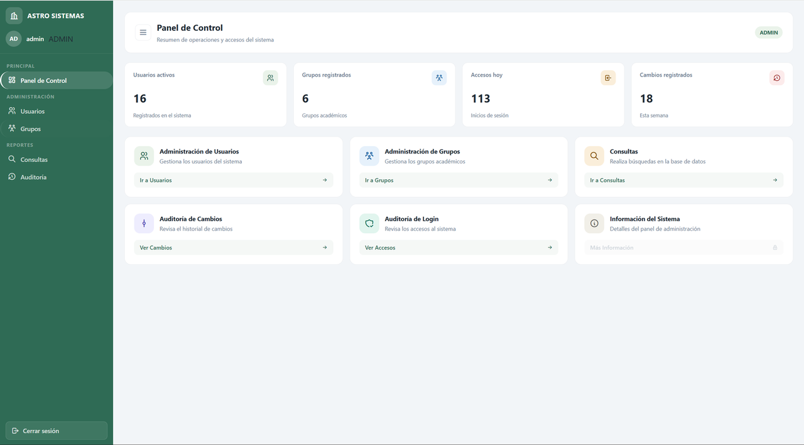 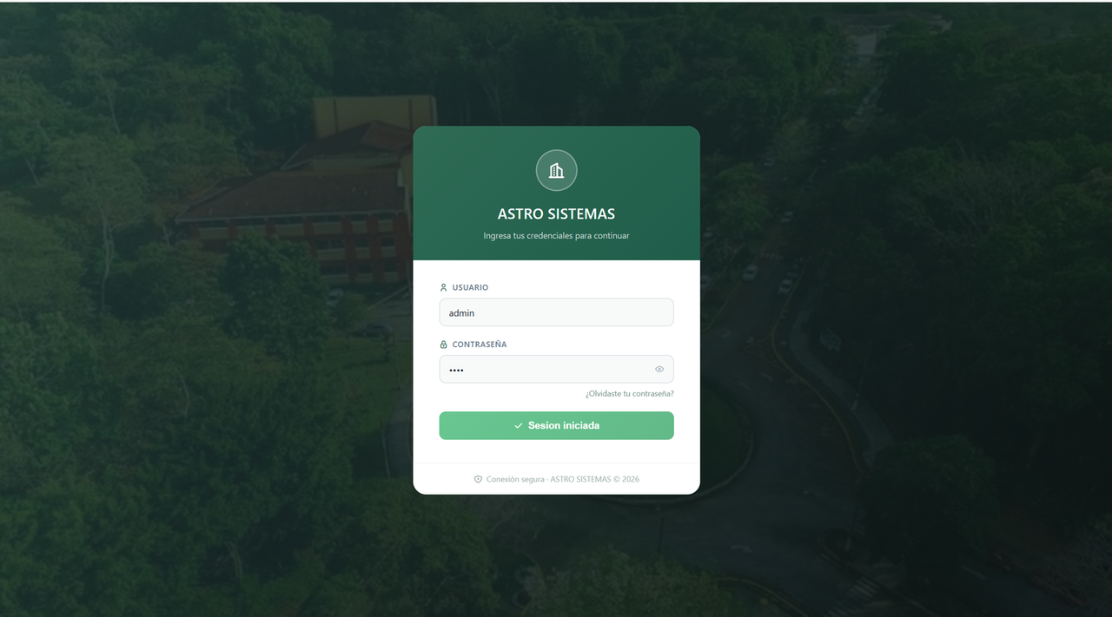
TC-Login02 | Login con clave incorrecta | Existe un usuario registrado. | 1. Abrir la pantalla de login 2. Ingresar un usuario válido con una clave equivocada 3. Pulsar "Entrar" | Mensaje de error de credenciales inválidas, código HTTP 400, no se da acceso. | no se pudo acceder a la pagiona principal porque no se coloco el usuario y clave almacenado en la base de datos | PASÓ | Con clave incorrecta el sistema no da acceso. Cumple lo esperado (error 400, sin acceso). | 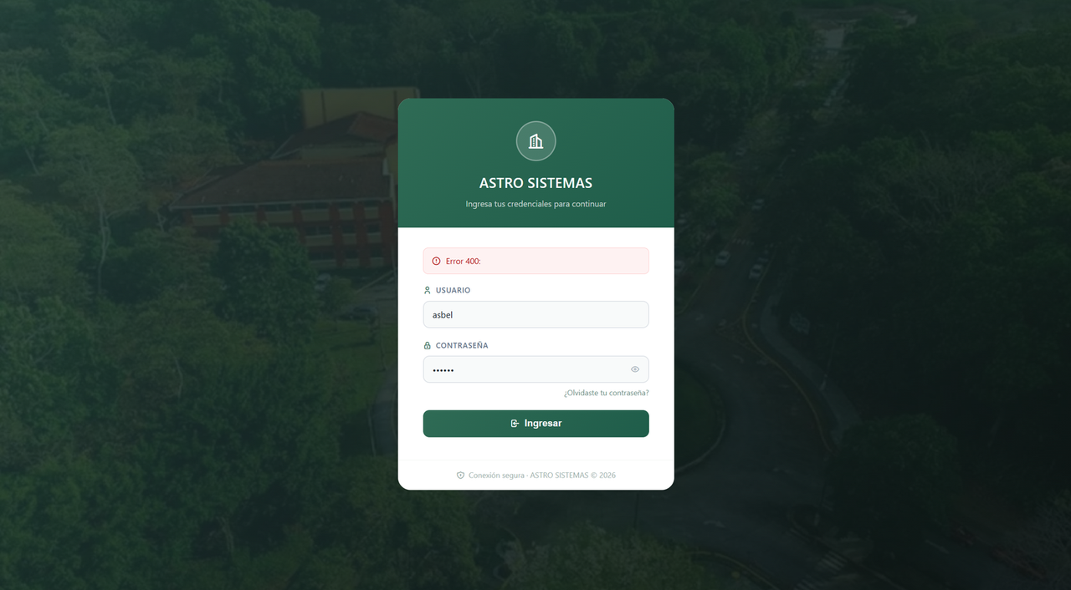
TC-Login03 | Login con usuario inexistente | El usuario que se va a escribir no existe en la base de datos. | 1. Abrir la pantalla de login 2. Ingresar un usuario que no existe y cualquier clave 3. Pulsar "Entrar" | Mensaje de error de credenciales inválidas, código HTTP 400, no se da acceso. | no se pudo acceder a la pagiona principal porque no se coloco el usuario y clave almacenado en la base de datos | PASÓ | Con un usuario que no existe el sistema tampoco da acceso. Responde igual que con clave incorrecta, así que no revela si el usuario existe. | 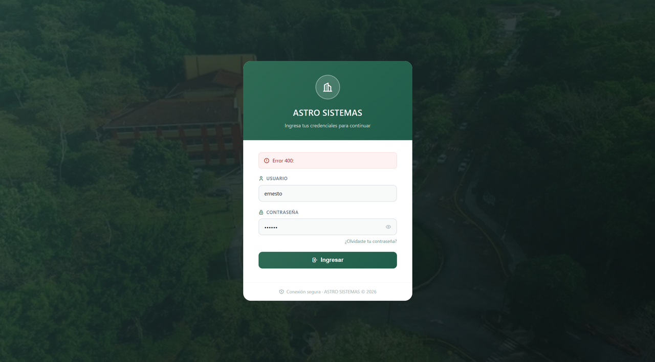
TC-Login04 | Login con campos vacíos | Pantalla de login abierta. | 1. Dejar usuario y clave vacíos 2. Pulsar "Entrar" | El sistema avisa que los campos son obligatorios y no envía la petición o responde error 400. | hizo una validacion de que no puede haber espacios vacios antes de hacer una peticion a la baces de datos para verificar si esta el usuario y sale un texto que pide que se coloque una contraseña | PASÓ | La validación de campos vacíos se hace antes de consultar la base de datos y el sistema pide completar la contraseña. Cumple lo esperado. | 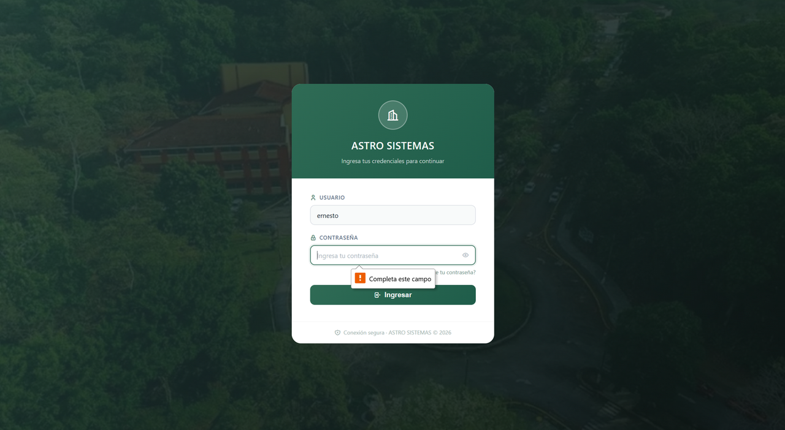
TC-Login05 | Token contiene el rol del usuario | Login exitoso hecho previamente. | 1. Iniciar sesión como administrador 2. Copiar el token JWT 3. Pegarlo en jwt.io y revisar el contenido (payload) | El token incluye el rol del usuario y una fecha de expiración. | se copio el token jwt generado al iniciar sesion como admin y al pegarlo en jwt.io se comprobo que el payload incluye correctamente el rol del usuario y la fecha de expiracion exp[cite: 1, 3] | PASÓ | El token JWT incluye el rol del usuario y la fecha de expiración (exp), comprobado en jwt.io. | 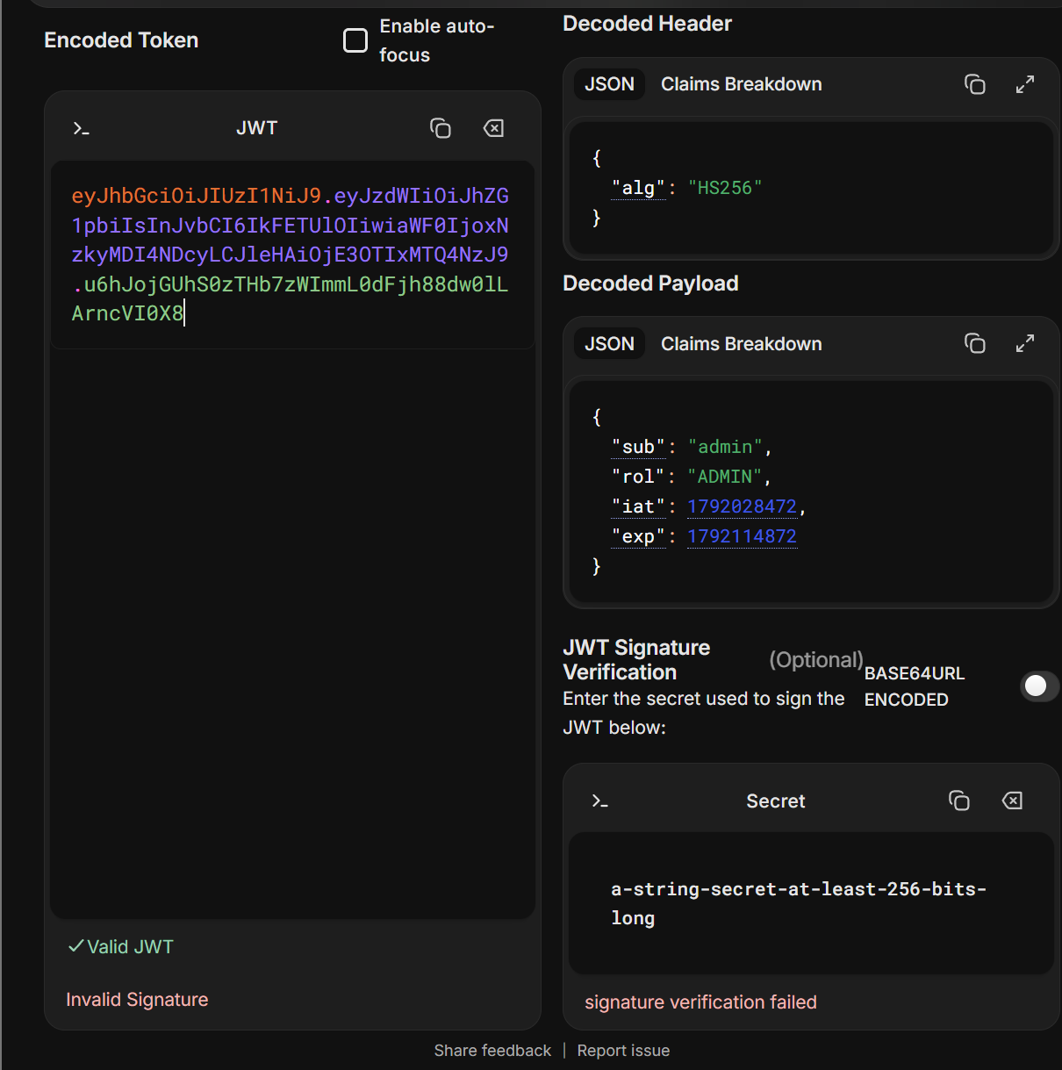 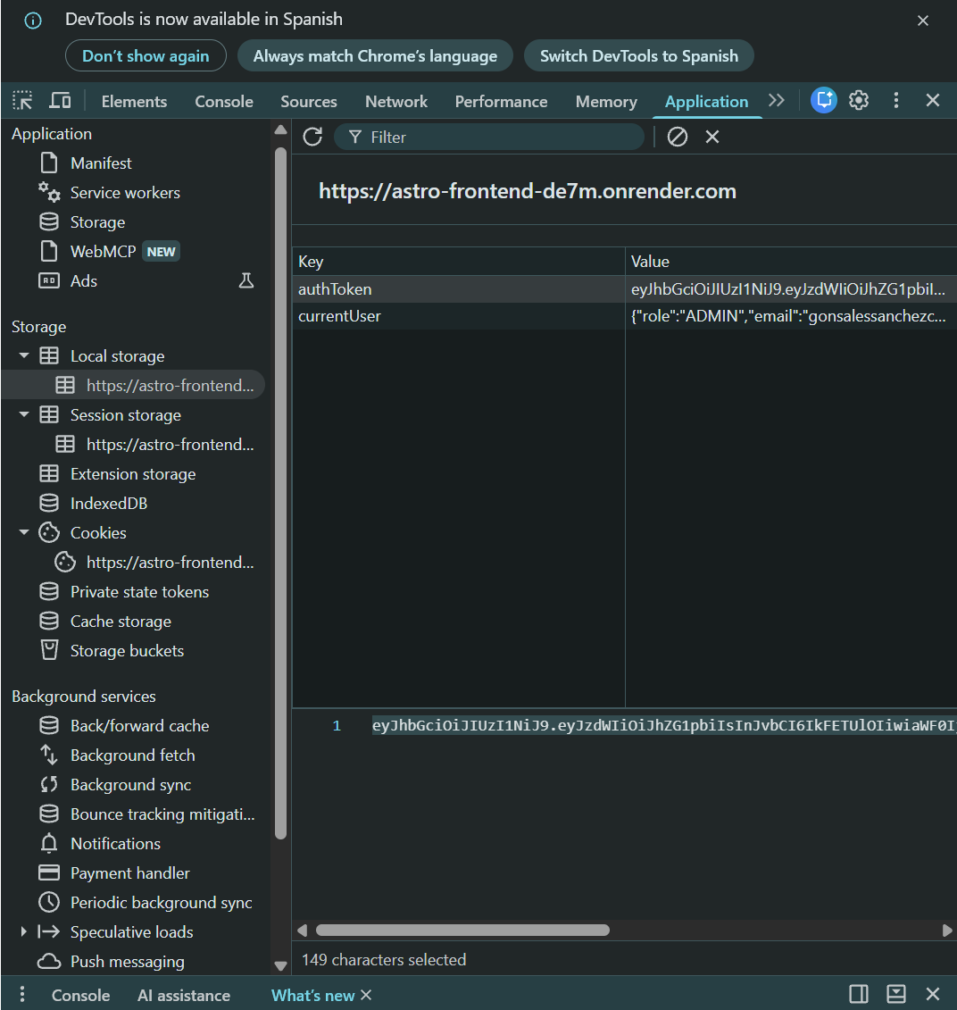 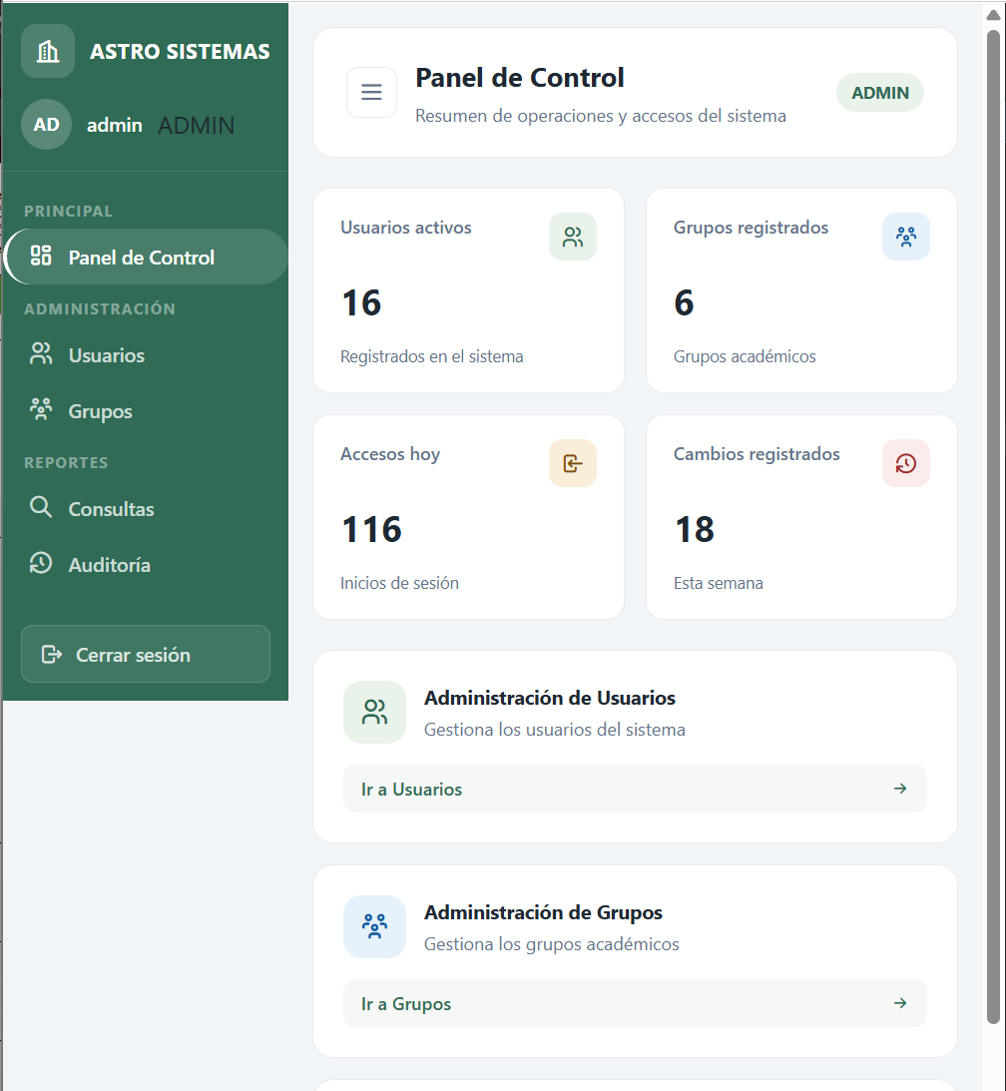
TC-Login06 | Acceso a recurso protegido sin token | No haber iniciado sesión. | 1. En Postman, hacer una petición GET a un endpoint protegido (por ejemplo listar usuarios) 2. No enviar el header Authorization 3. Enviar la petición | El sistema rechaza la petición con código 401 o 403 y no devuelve datos. | se realizo una peticion get al endpoint protegido de la api sin incluir el token ni el header de autorizacion, y el sistema rechazo correctamente la solicitud devolviendo un codigo de estado 403 forbidden sin retornar datos`[cite: 7] | PASÓ | Sin token el sistema rechaza la petición con 403 y no devuelve datos. El 403 está dentro de lo esperado (401 o 403). | 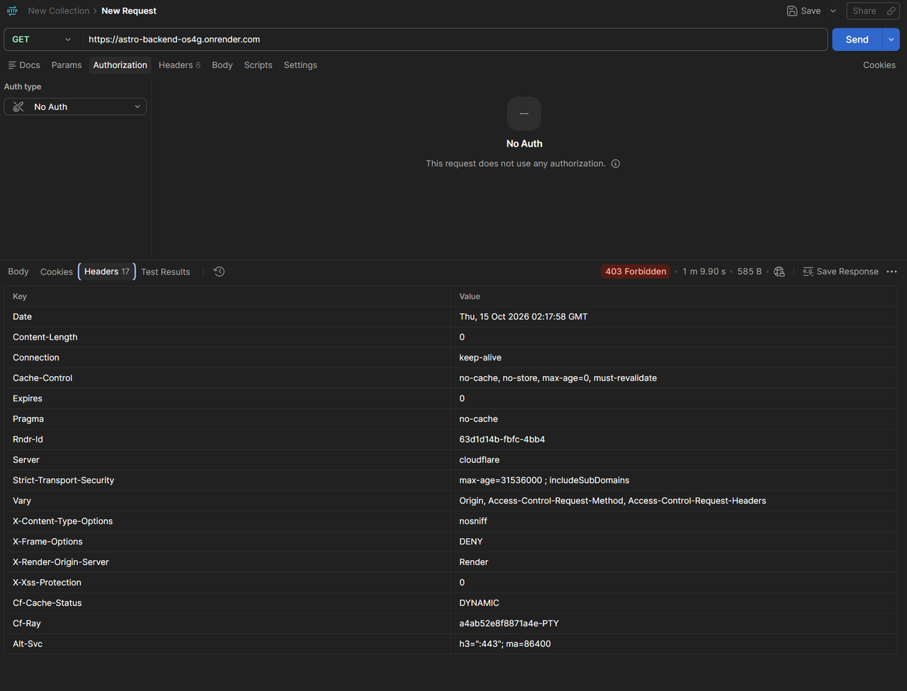
TC-Login07 | Token alterado o inválido | Tener un token JWT válido copiado. | 1. Modificar algunos caracteres del token 2. En Postman, enviar una petición protegida con ese token en el header Authorization 3. Enviar la petición | El sistema rechaza el token con código 401 y no devuelve datos. | se modifico el token jwt en el header authorization y al enviar la peticion al endpoint protegido el sistema rechazo la solicitud devolviendo un codigo 403 forbidden sin mostrar datos | PASÓ | Con el token alterado el sistema rechaza la petición y no devuelve datos. Respondió 403 y lo esperado era 401, pero el comportamiento es correcto porque no da acceso. | 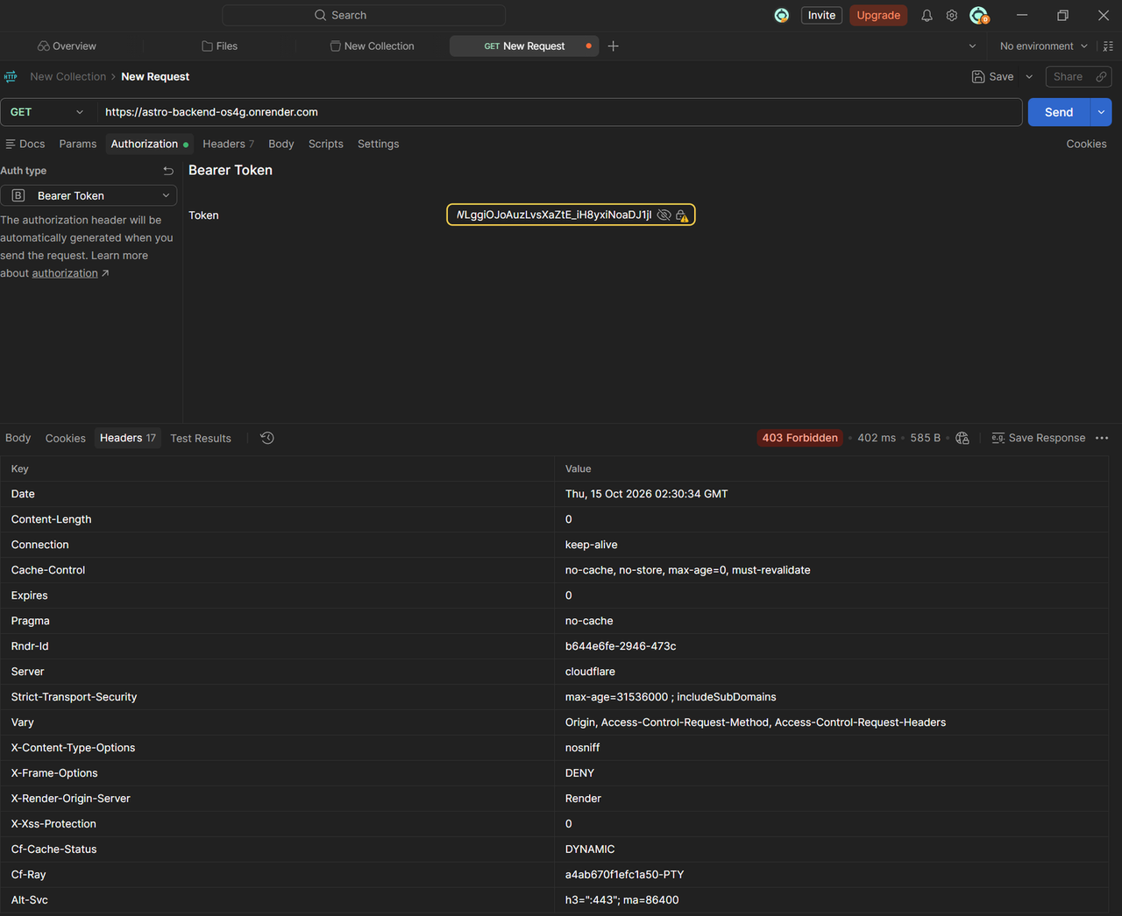
TC-Login08 | Token expirado | Tener un token JWT cuyo tiempo de vida ya terminó (o con expiración corta configurada para la prueba). | 1. Esperar a que el token expire 2. Enviar una petición protegida con ese token 3. Revisar la respuesta | El sistema rechaza el token expirado con código 401 y pide iniciar sesión otra vez. | se envio una peticion a un endpoint protegido utilizando un token jwt expirado o con fecha de vigencia vencida en el header de autorizacion, y el sistema rechazo correctamente la solicitud devolviendo un codigo de estado de error sin entregar informacion | PASÓ | Con el token expirado el sistema rechaza la petición y no entrega información. En la captura no se indicó el código exacto; lo esperado era 401. | 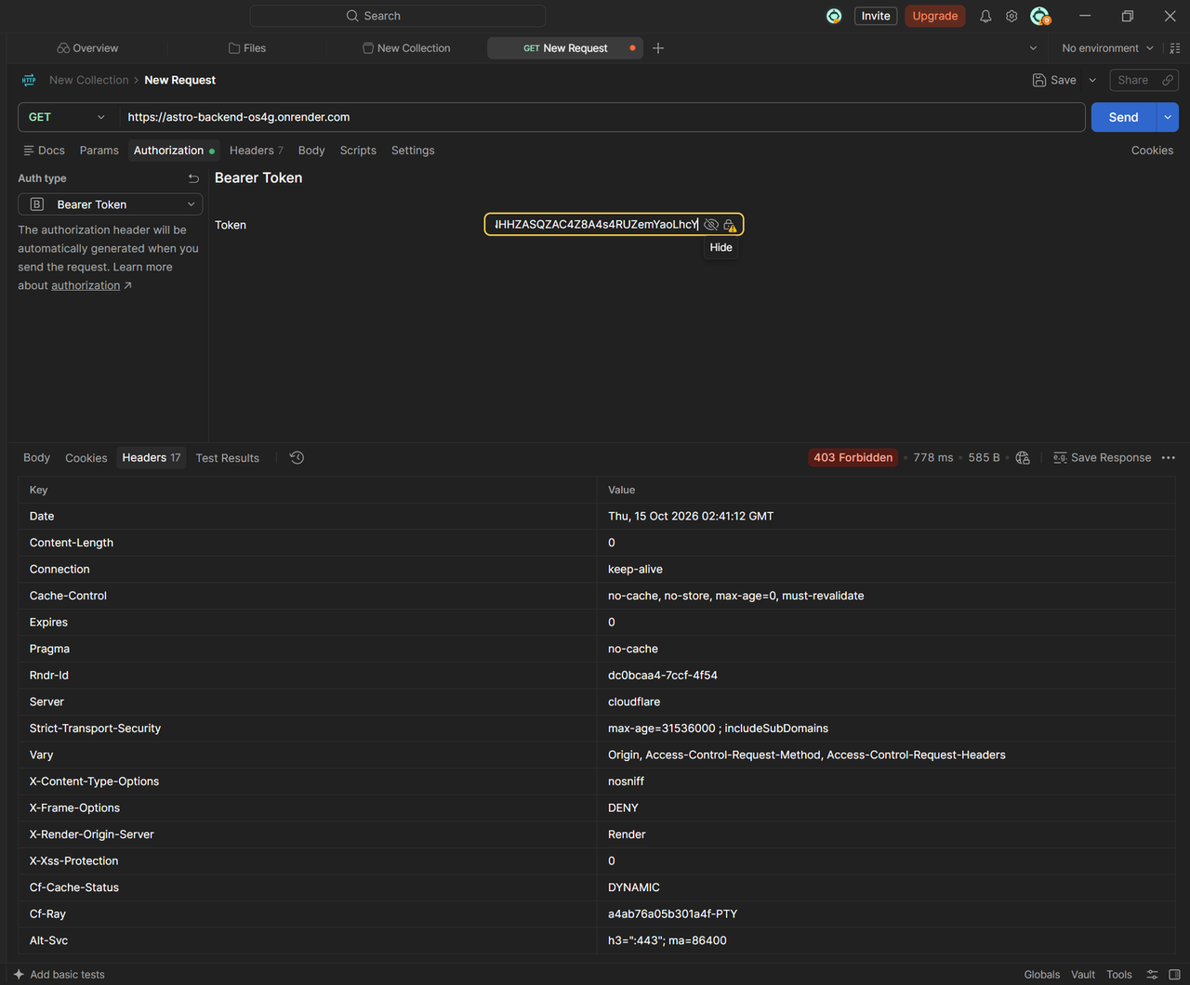
TC-Login09 | Intento de inyección SQL en el login | Pantalla de login abierta. | 1. En usuario escribir: ' OR '1'='1 2. En clave escribir cualquier texto 3. Pulsar "Entrar" | El sistema no da acceso, responde error de credenciales y no muestra errores de base de datos. | se intento realizar una inyeccion sql ingresando caracteres especiales en el campo de usuario y texto en la clave, y el sistema rechazo la solicitud mostrando un error 400 sin conceder acceso ni exponer informacion | PASÓ | La inyección SQL no da acceso: el sistema responde 400 y no muestra información de la base de datos. | 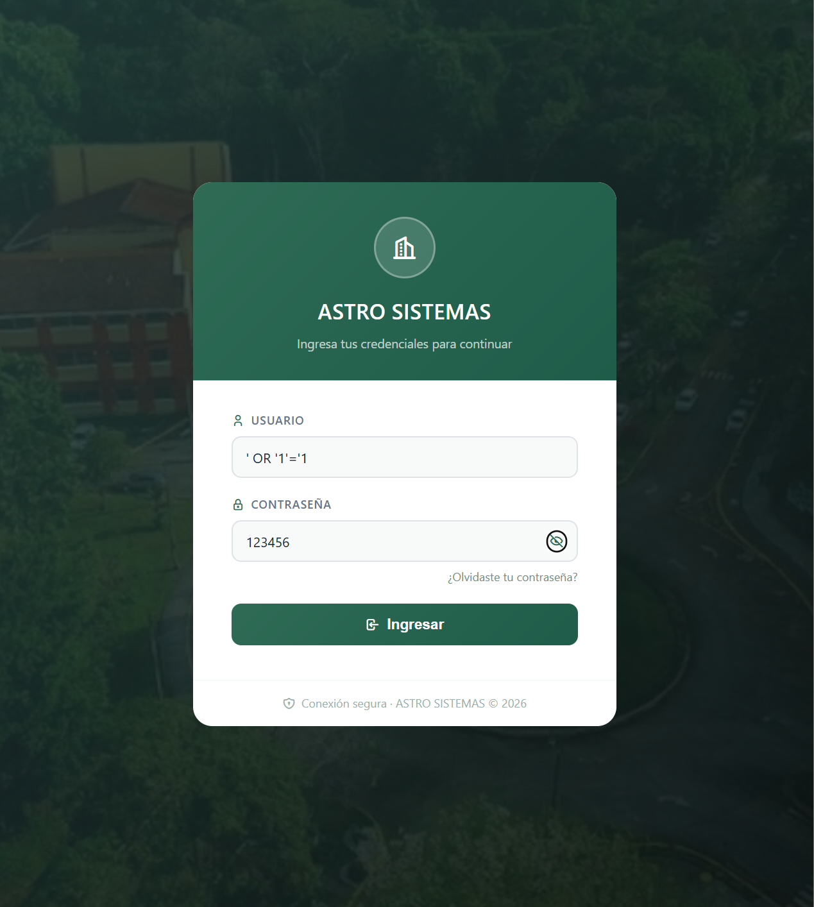 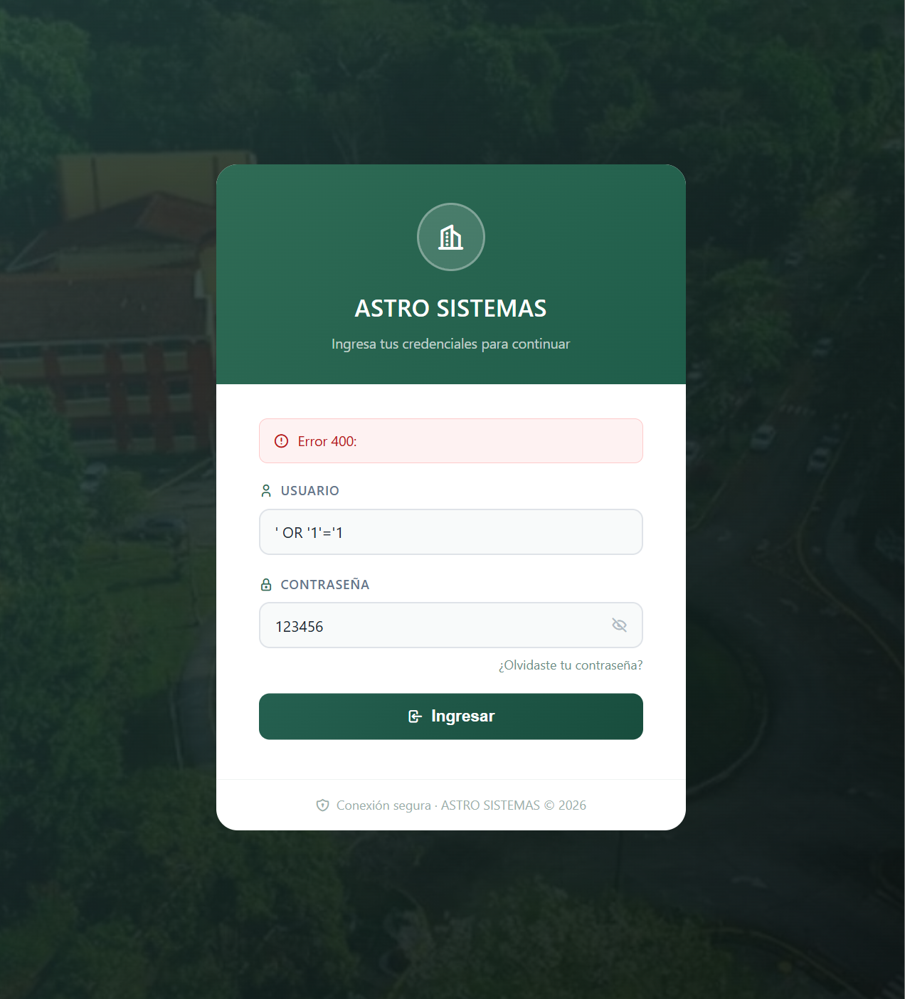
TC-Login10 | Varios intentos fallidos seguidos | Existe un usuario registrado. | 1. Intentar iniciar sesión 5 veces seguidas con clave incorrecta 2. Luego iniciar sesión con la clave correcta | Los intentos fallidos responden 401 sin que el sistema se caiga y el login correcto sigue funcionando. | se realizaron varios intentos fallidos seguidos de inicio de sesion con clave incorrecta respondiendo con error 401 y posteriormente se inicio sesion con la clave correcta comprobando que el sistema no sufrio caidas y el acceso continuo funcionando correctamente | PASÓ | Los intentos fallidos responden 401 sin que el sistema se caiga, y después el login correcto sigue funcionando. No hay bloqueo de la cuenta tras varios intentos. | 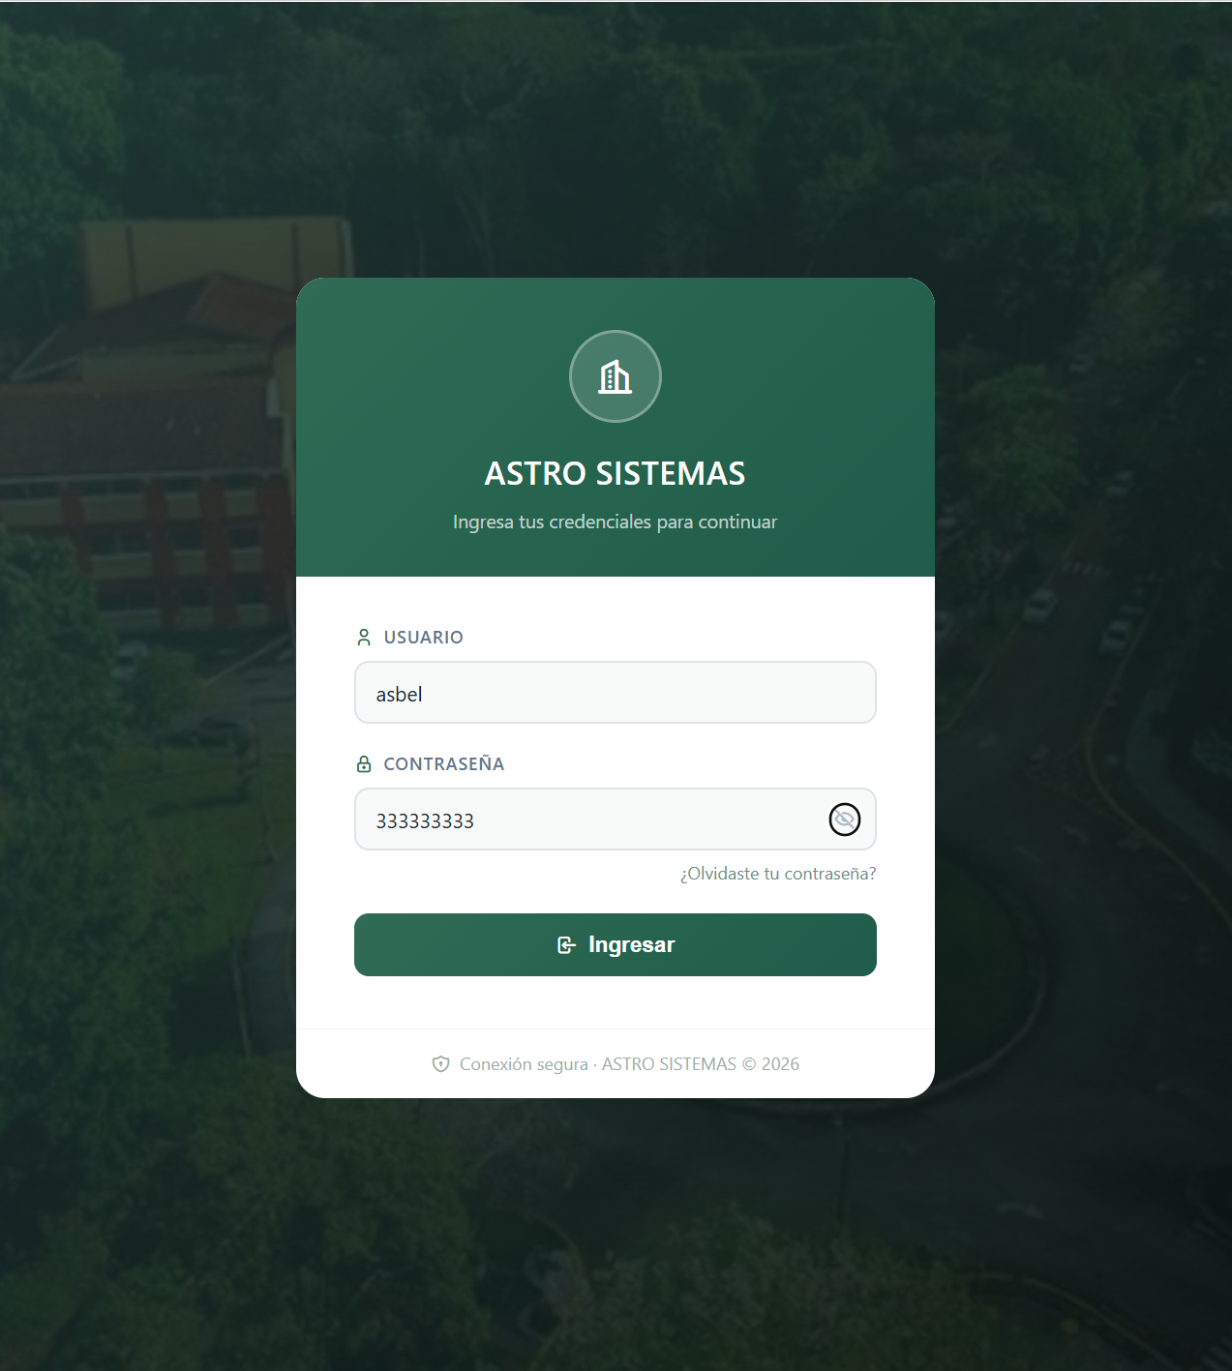 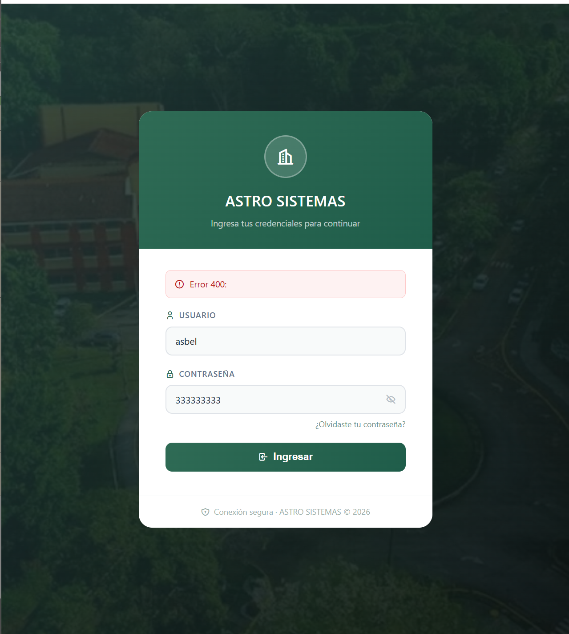 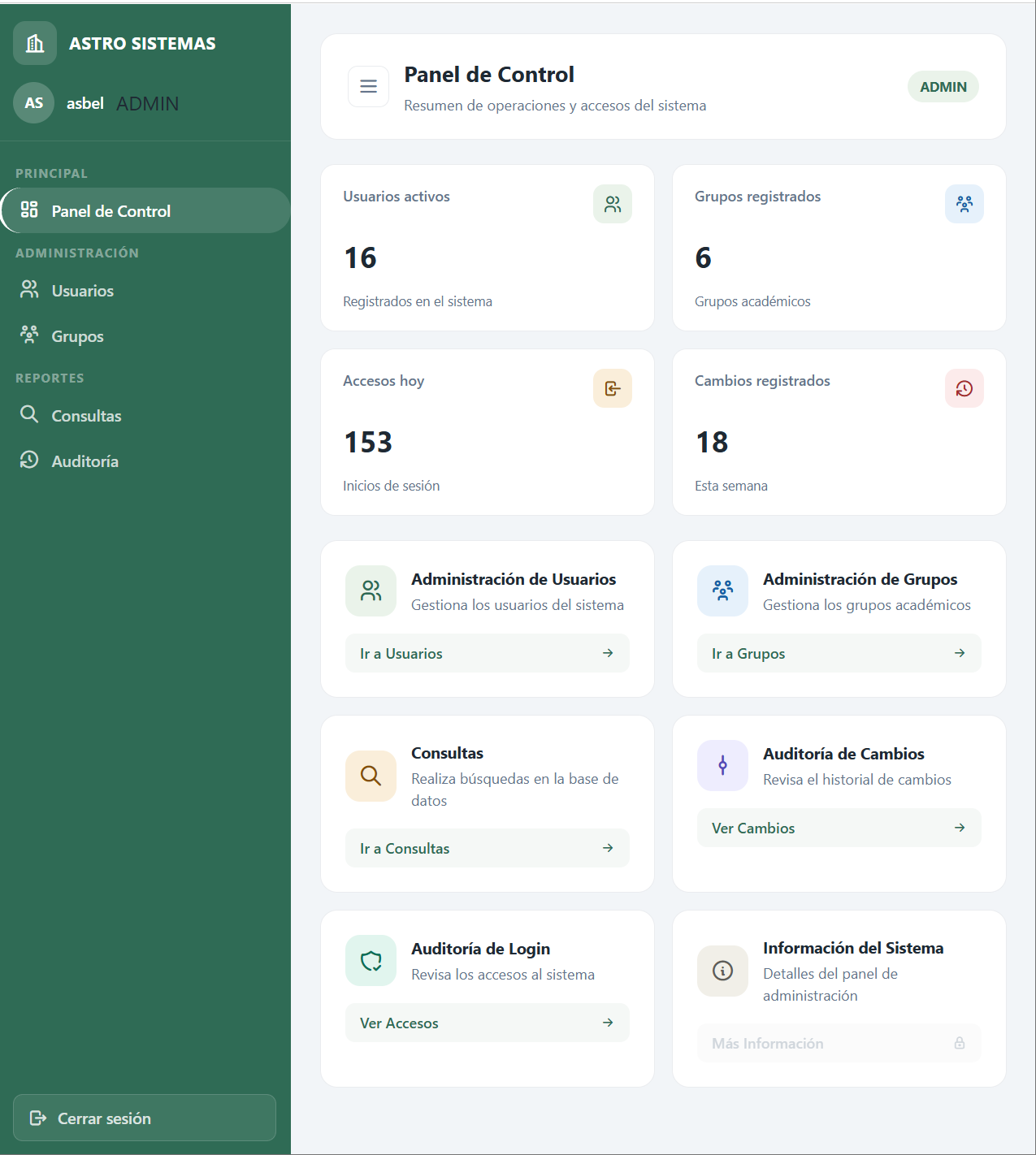
TC-Login11 | Cerrar sesión | Sesión iniciada correctamente. | 1. Estando en el dashboard, pulsar "Cerrar sesión" 2. Intentar volver al dashboard con el botón atrás del navegador | Se elimina el token del navegador y el sistema vuelve al login sin mostrar datos. | al momeno de que se vuelve a dar el boton de atrás se vulve a dirigir al dashboard y se ve los datos y no se elimina el token de navegador | FALLÓ | Falla: al cerrar sesión y volver con el botón atrás del navegador, se vuelve a mostrar el dashboard con datos y el token no se elimina del navegador. Hay que borrar el token al cerrar sesión y validar la sesión al cargar la página. | 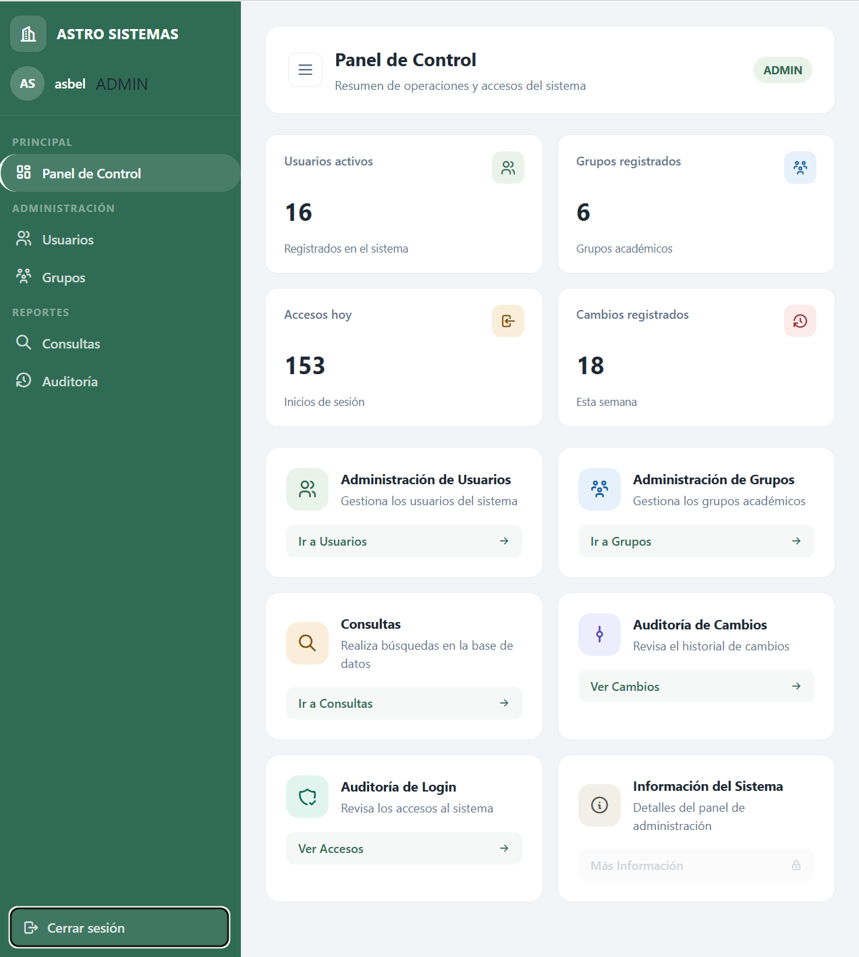 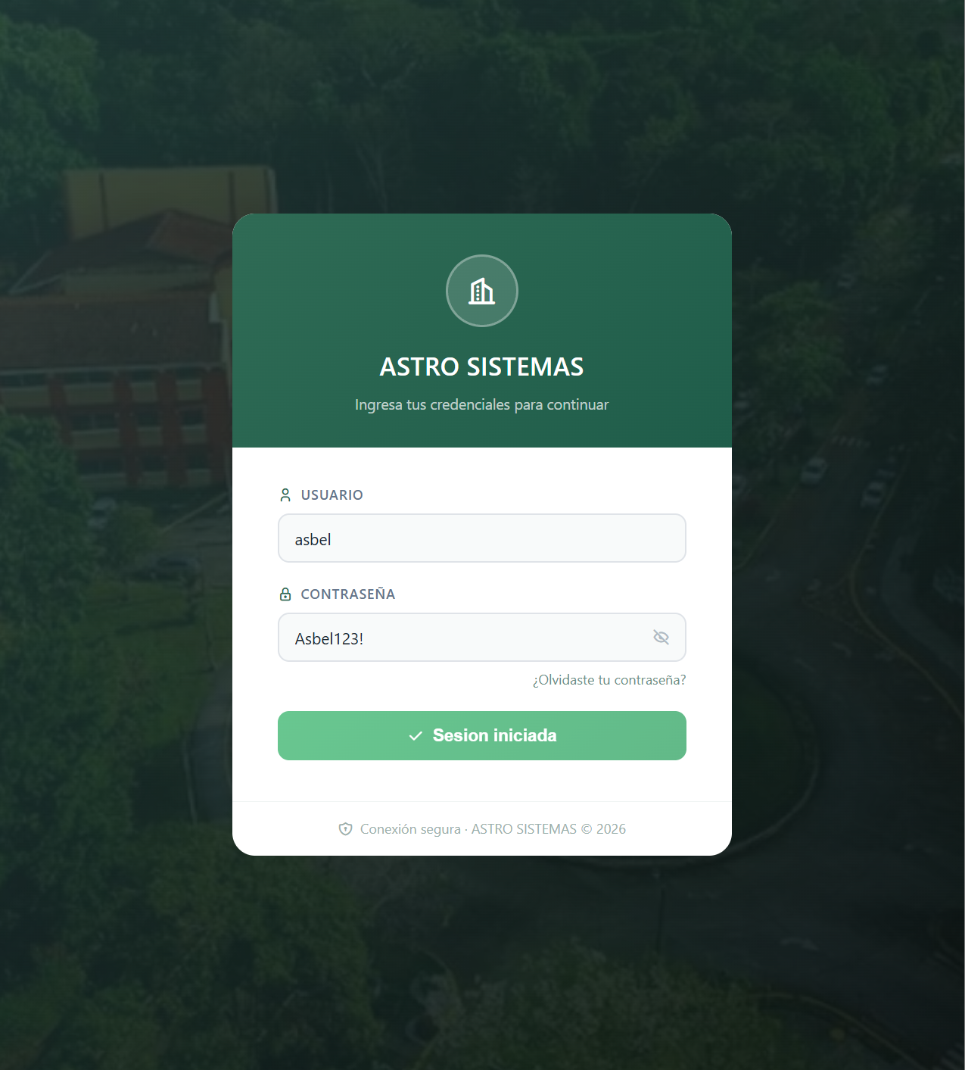
TC-Login12 | Redirección según el rol | Existe un usuario ADMIN y un usuario sin rol de administrador. | 1. Iniciar sesión con el usuario sin rol de administrador 2. Revisar qué opciones del menú se muestran 3. Repetir con el administrador | El usuario sin rol de administrador no ve las opciones de administración; el administrador sí las ve. | se puede observar que cada rol puede ver y tener secciones del sistemas distintos por su jerarquia | PASÓ | Cada rol ve secciones distintas del sistema según su jerarquía. El usuario sin rol de administrador no ve las opciones de administración. | 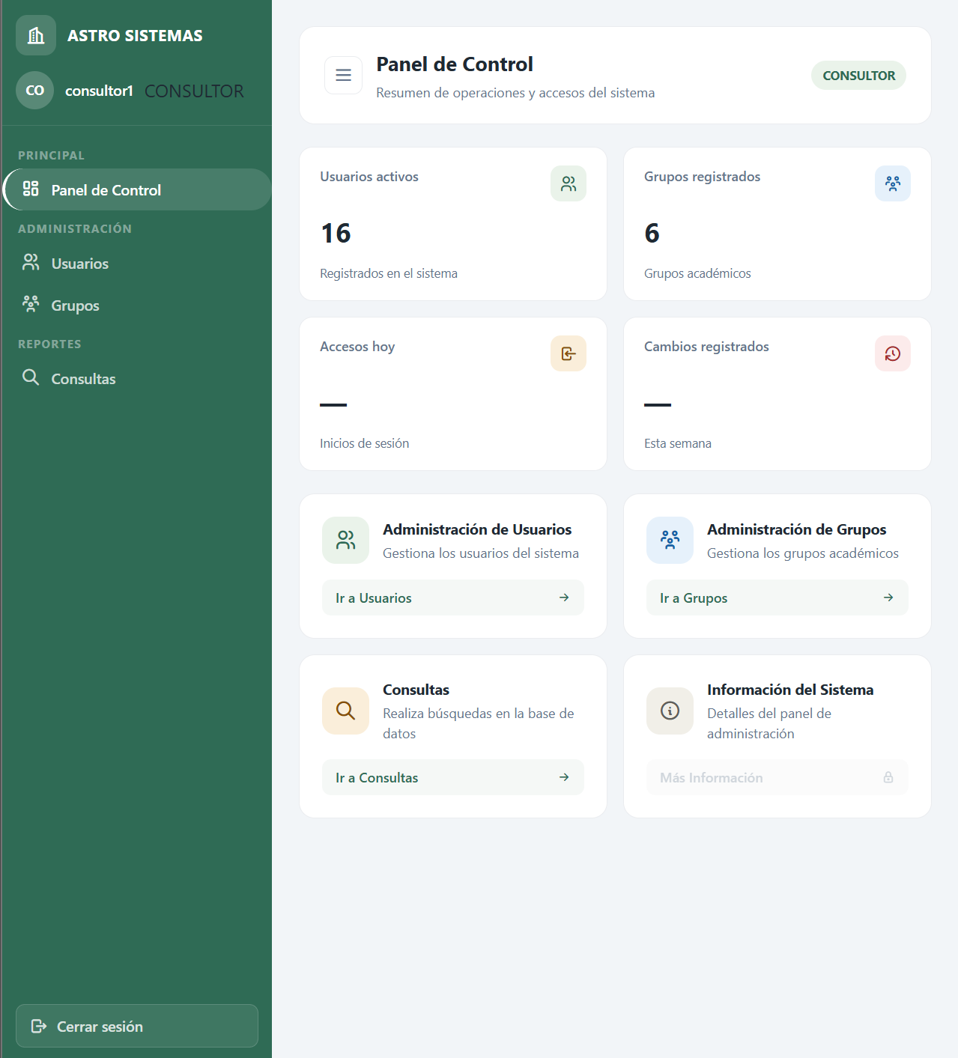 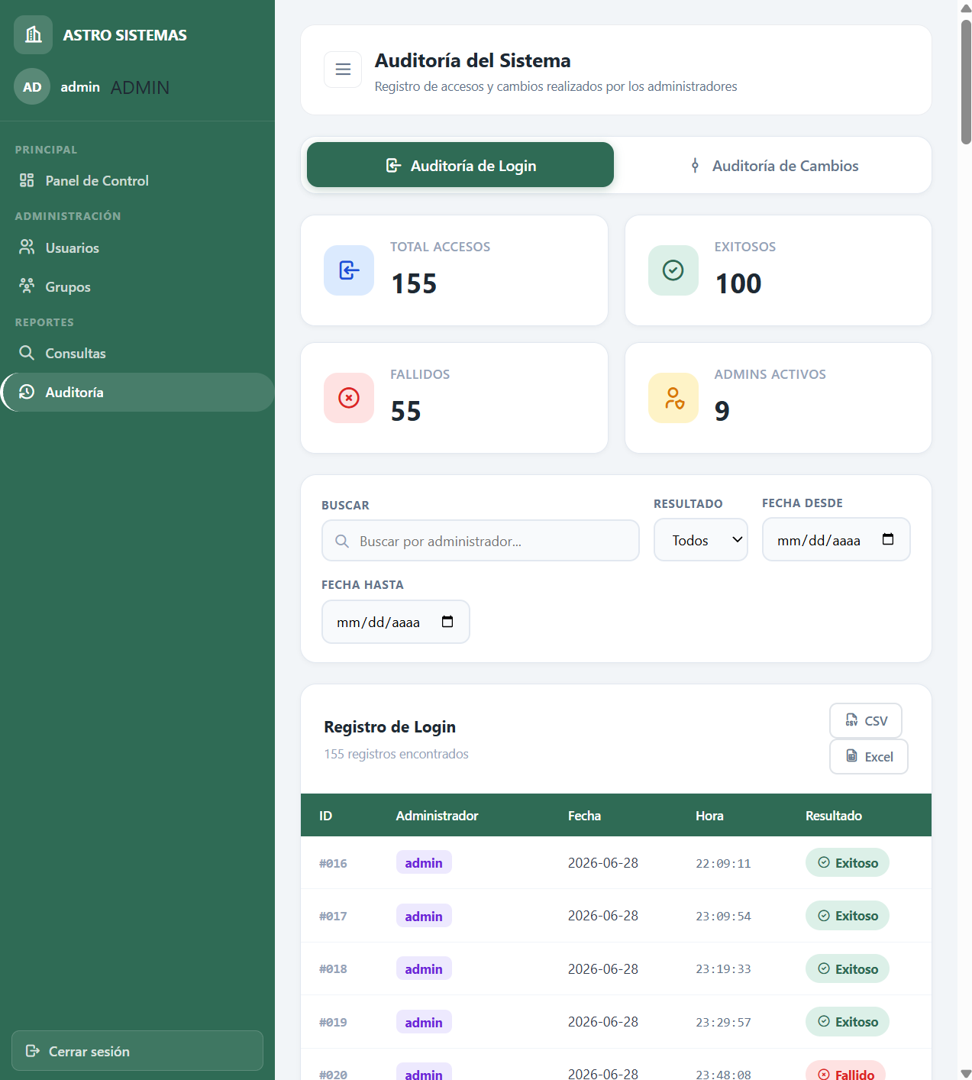

Leyenda: las celdas en amarillo se llenan después de ejecutar cada prueba (Resultado real, Estado, Observaciones y pegar la captura en la columna Captura). Los pasos están pensados para hacerse en el navegador o en Postman.

Usuarios
CASOS DE PRUEBA DINÁMICAS - ASTROSYSTEMS
Proyecto: | AstroSystems - Sistema de control de acceso |  | Total de casos: | 12
Módulo: | Gestión de Usuarios |  | PASÓ: | 7
Integrante: | Carlos Sánchez |  | FALLÓ: | 5
Versión probada: | v1.0 |  | Pendientes: | 0

ID | Funcionalidad | Precondición | Pasos | Resultado esperado | Resultado real | Estado (PASÓ/FALLÓ) | Observaciones | Captura
TC-Usuario01 | Crear usuario con datos válidos | Sesión iniciada como administrador. | 1. Ir al formulario de nuevo usuario 2. Llenar todos los campos obligatorios con datos válidos 3. Pulsar "Guardar" | El usuario se guarda, aparece en la lista con los datos correctos y la respuesta es HTTP 201. | Por Postman (POST /api/users con token de administrador). El usuario se guardó con id 8 y aparece en la lista con los datos correctos. La respuesta fue HTTP 200 OK en lugar de 201. La clave no se devuelve en la respuesta. | FALLÓ | La funcionalidad crea el usuario correctamente, pero el código HTTP no coincide con el esperado (200 en vez de 201 Created). El frontend no tiene botón ni formulario de nuevo usuario, por eso se probó por Postman. | 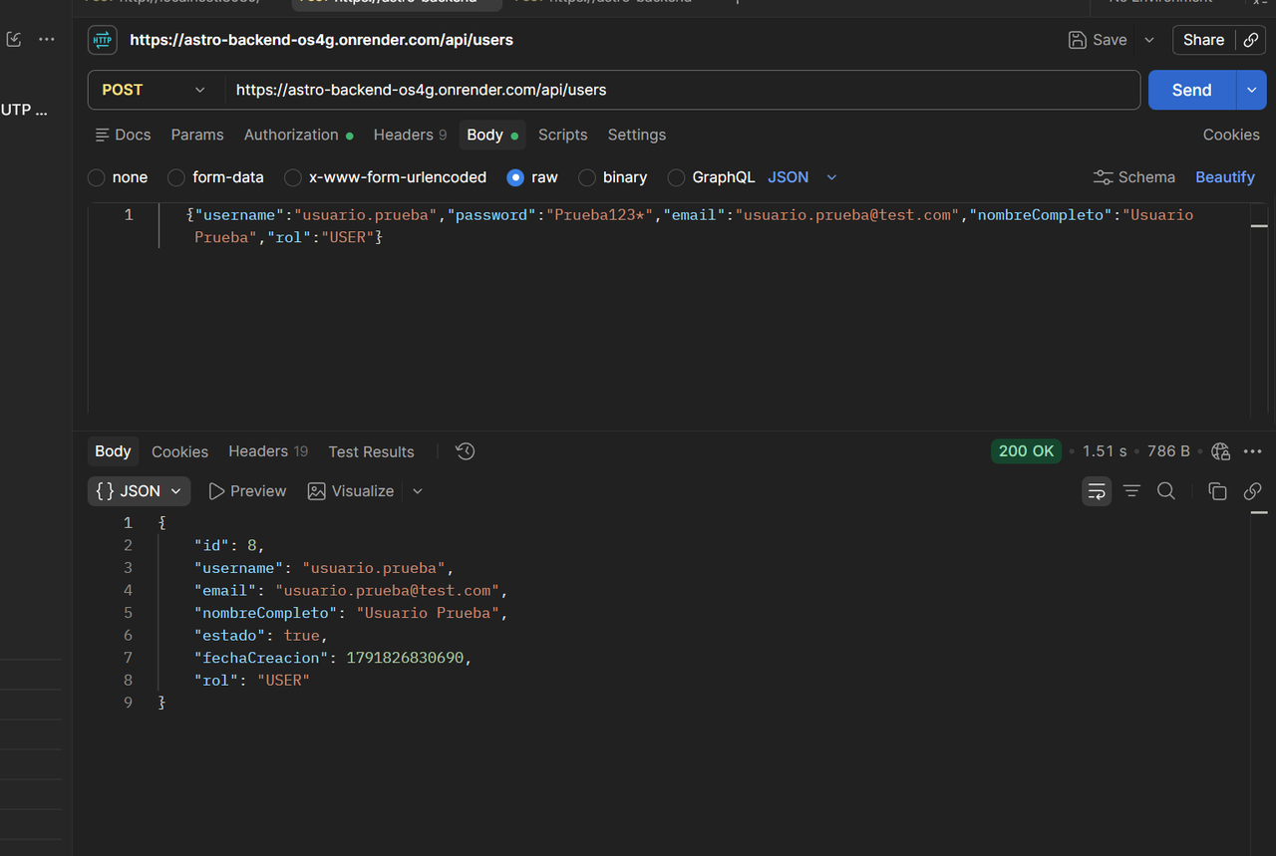 | 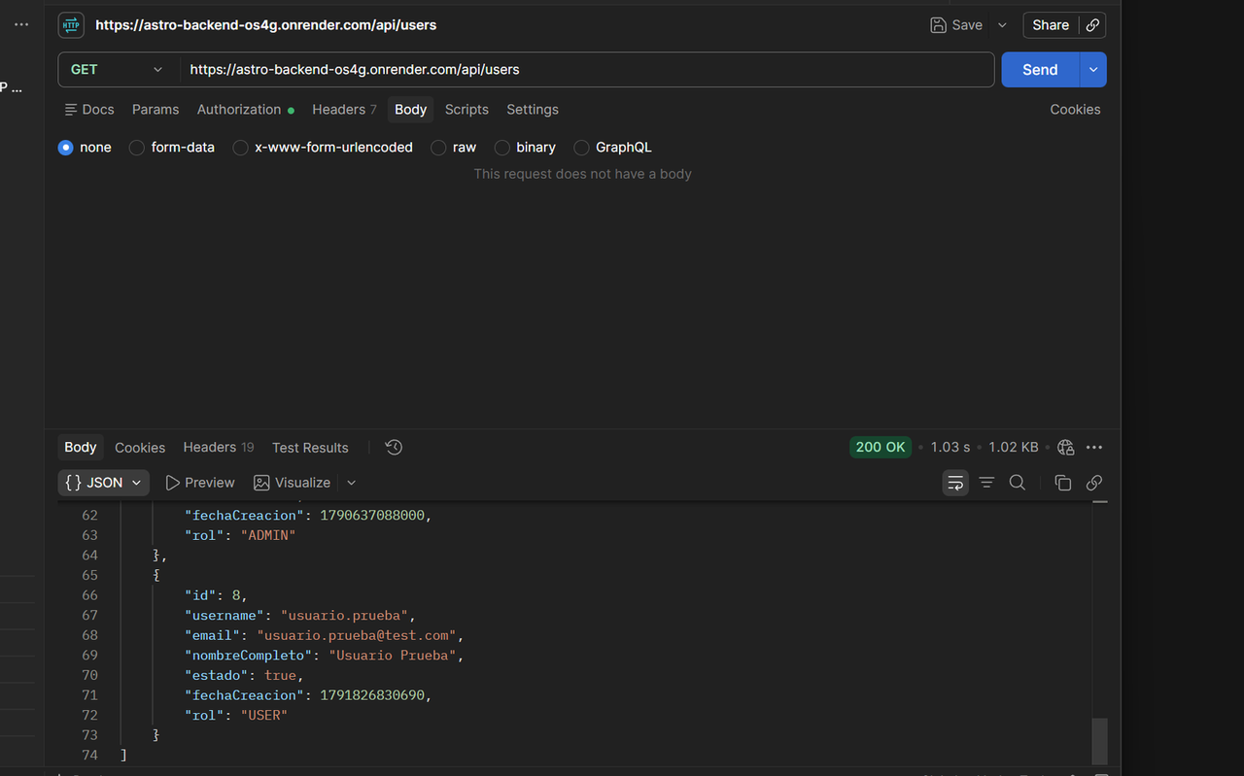
TC-Usuario02 | Crear usuario con campos obligatorios vacíos | Sesión iniciada como administrador. | 1. Ir al formulario de nuevo usuario 2. Dejar vacío el nombre o la clave 3. Pulsar "Guardar" | El sistema muestra mensaje de campo obligatorio y no guarda el usuario (HTTP 400). | Por Postman (POST /api/users). Con username vacío el sistema respondió HTTP 200 y creó el usuario con id 9 con el username vacío. Sin el campo password respondió HTTP 400 con el mensaje técnico "rawPassword cannot be null". | FALLÓ | El backend no valida los campos obligatorios: acepta un username vacío y crea el usuario. Cuando falta la clave rechaza la petición, pero con un mensaje técnico de Java en lugar de un mensaje de campo obligatorio. Se recomienda agregar validación (@NotBlank / @Valid) en el modelo Usuario. | 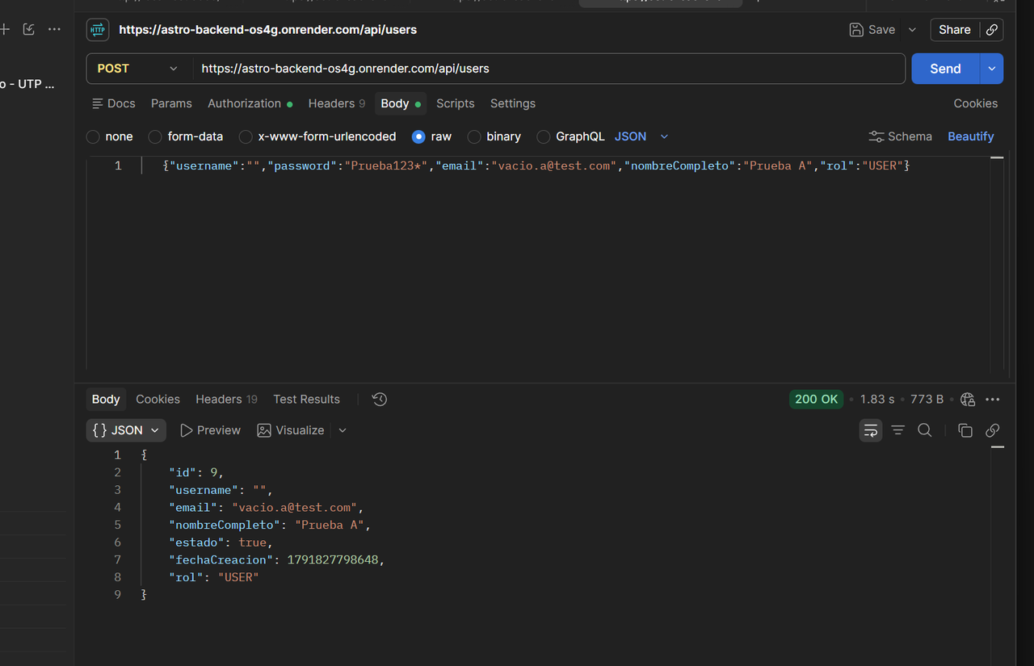 | 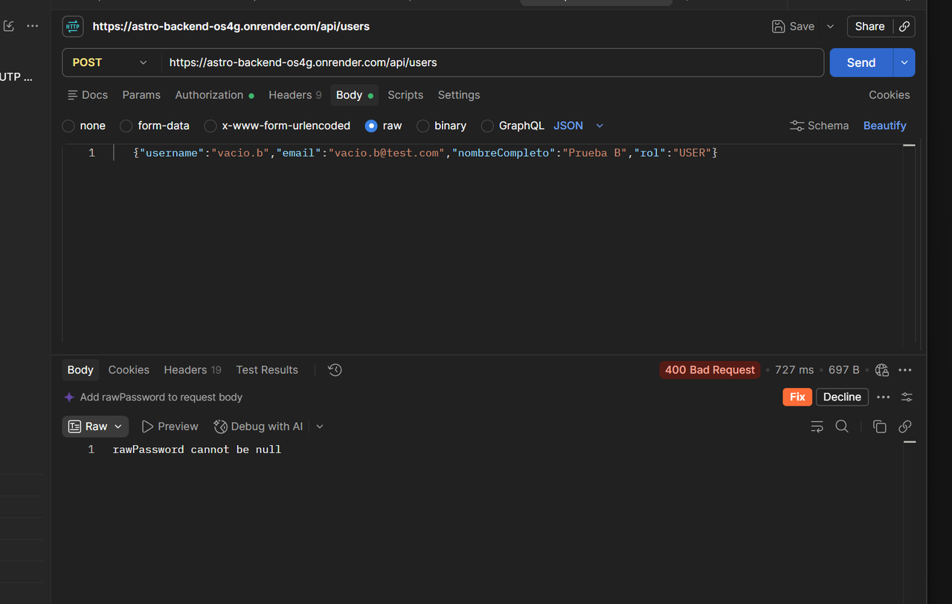
TC-Usuario03 | Crear usuario con identificador repetido | Ya existe un usuario registrado con un correo o nombre de usuario. | 1. Ir al formulario de nuevo usuario 2. Escribir el mismo correo o usuario que ya existe 3. Pulsar "Guardar" | El sistema avisa que el dato ya existe y no crea un segundo usuario. | Por Postman (POST /api/users). Con un username repetido respondió HTTP 400 con el mensaje "El usuario ya existe". Con un email repetido respondió HTTP 400 con el mensaje "El email ya está registrado". En ninguno de los dos casos se creó un segundo usuario. | PASÓ | La validación de duplicados funciona tanto para el nombre de usuario como para el correo. Se probó por Postman porque el frontend no tiene formulario de nuevo usuario. | 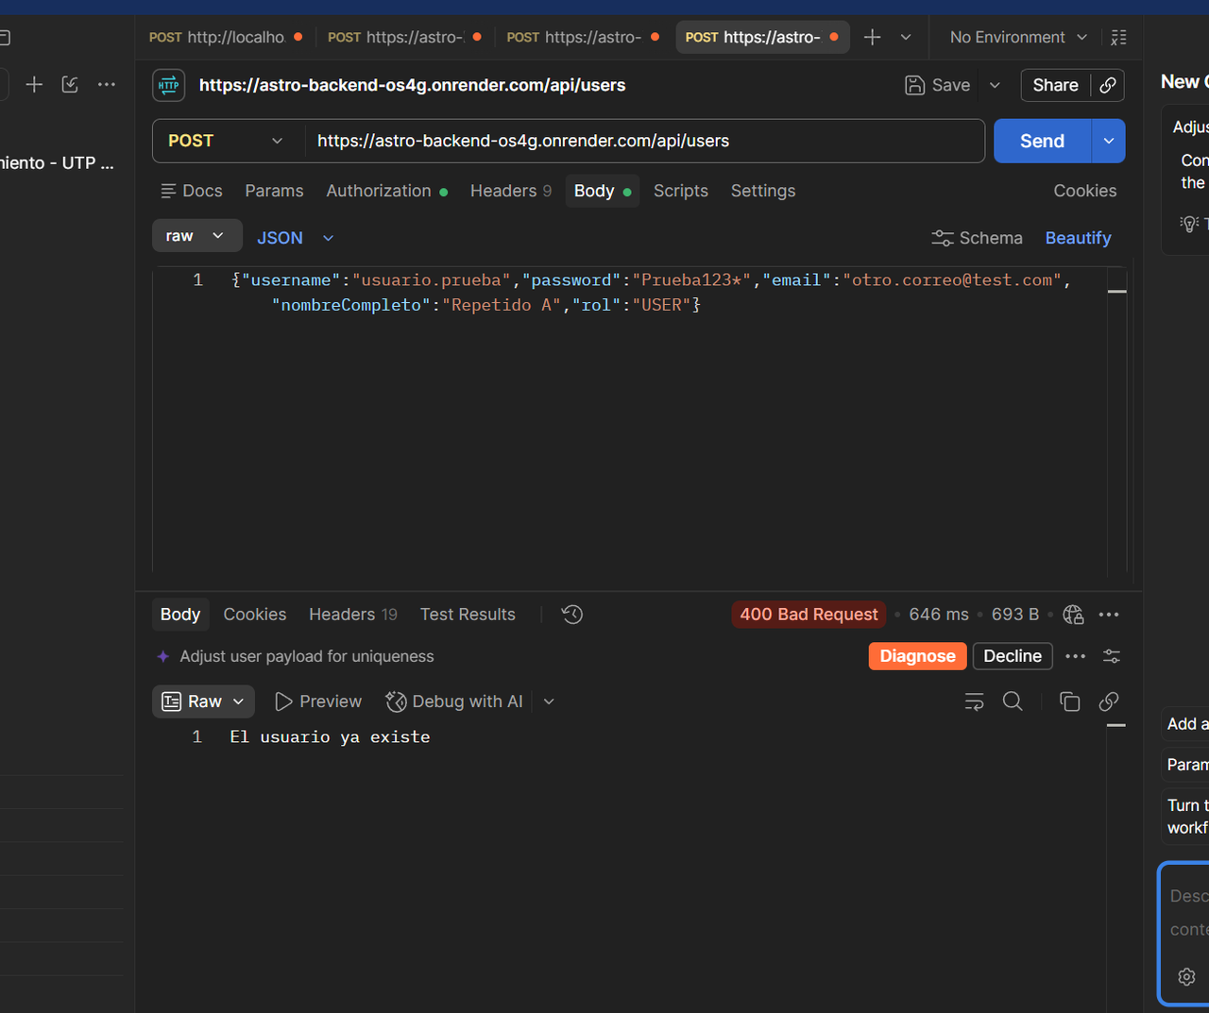 | 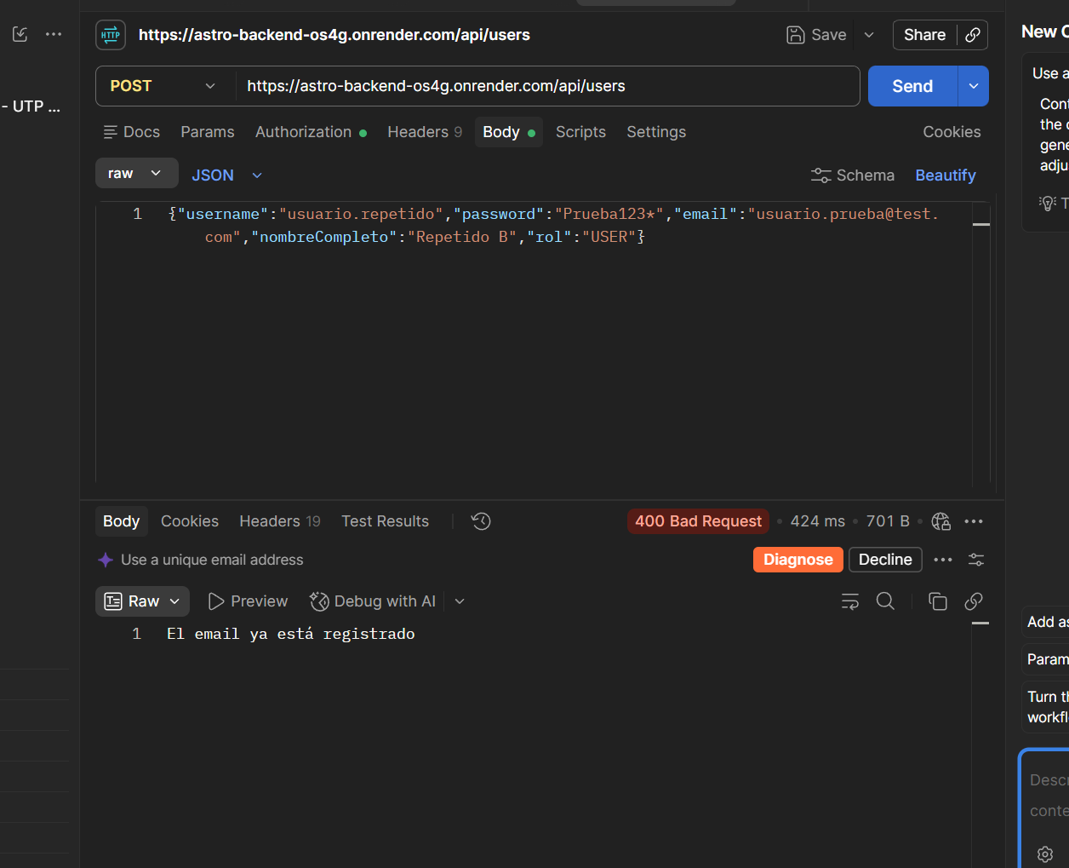
TC-Usuario04 | Crear usuario con correo con formato inválido | Sesión iniciada como administrador. | 1. Ir al formulario de nuevo usuario 2. Escribir un correo sin @ (ejemplo: carlos.correo.com) 3. Pulsar "Guardar" | El sistema rechaza el correo inválido y muestra un mensaje de error. | Por Postman (POST /api/users) con el correo "carlos.correo.com" (sin @). El sistema respondió HTTP 200 y creó el usuario con id 10 con ese correo inválido. No mostró ningún mensaje de error. | FALLÓ | El backend no valida el formato del correo electrónico. Se recomienda agregar @Email en el modelo Usuario y @Valid en el controller para rechazar correos inválidos con HTTP 400. | 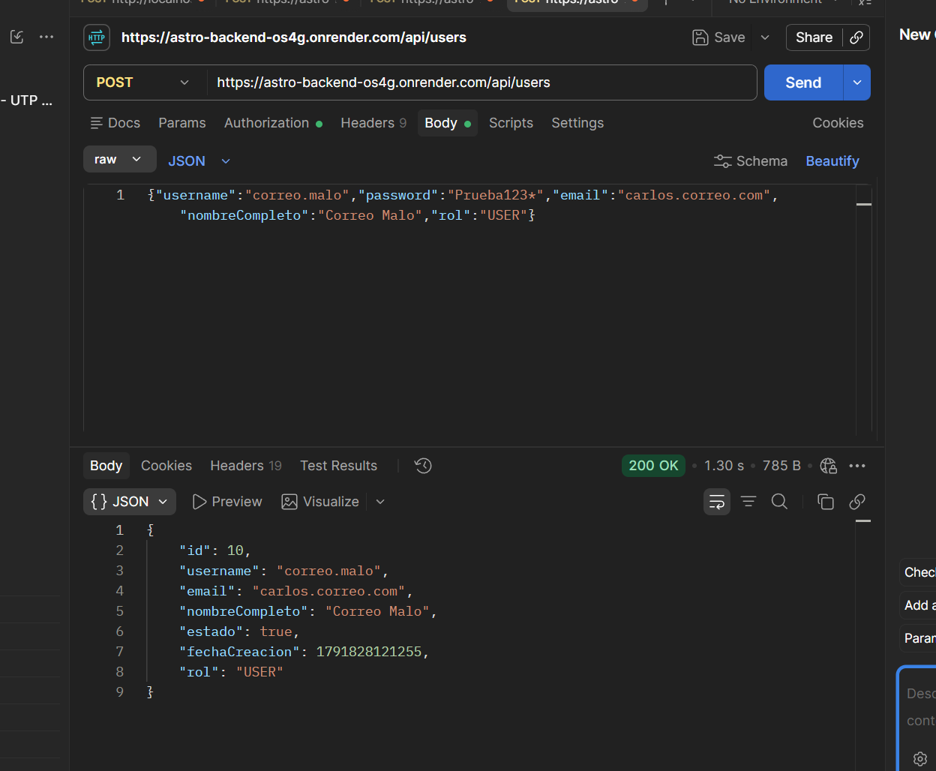
TC-Usuario05 | Listar todos los usuarios | Sesión iniciada como administrador y hay varios usuarios registrados. | 1. Entrar al módulo de usuarios 2. Revisar la lista que se muestra | Se muestran todos los usuarios registrados y no se muestran las claves. | Por Postman (GET /api/users con token de administrador). Respondió HTTP 200 y devolvió la lista de todos los usuarios registrados con id, username, email, nombreCompleto, estado, fechaCreacion y rol. Ningún registro incluye el campo password. | PASÓ | El módulo de administradores no tiene pantalla en el frontend, por eso se probó por Postman. La lista incluye también los usuarios de prueba creados en los casos anteriores. | 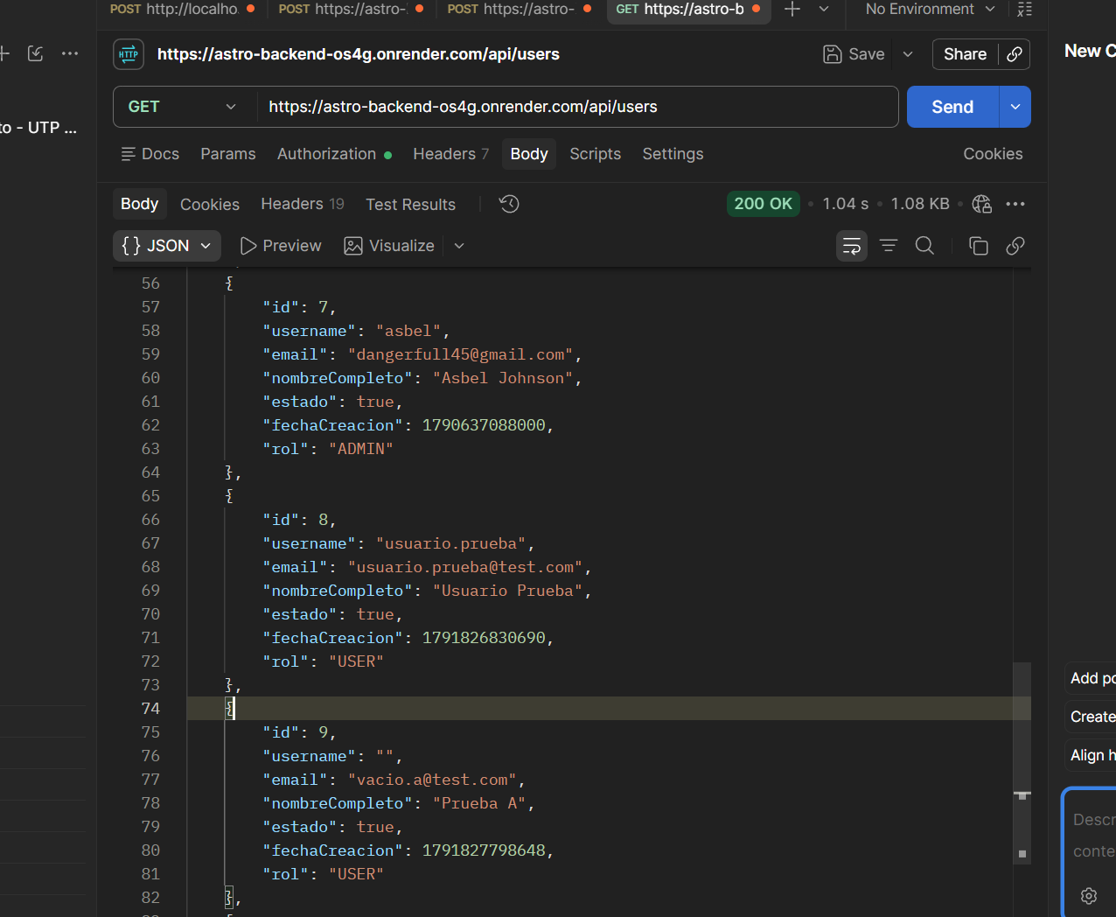
TC-Usuario06 | Ver los datos de un usuario | Sesión iniciada como administrador y existe al menos un usuario. | 1. Entrar al módulo de usuarios 2. Seleccionar un usuario de la lista | Se muestran los datos del usuario seleccionado y coinciden con lo guardado en la base de datos. | Por Postman (GET /api/users/8). Respondió HTTP 200 y mostró los datos del usuario seleccionado: id 8, username usuario.prueba, email usuario.prueba@test.com, nombreCompleto Usuario Prueba, rol USER. Los datos coinciden con los enviados al crearlo. La clave no se muestra. | PASÓ | Se probó por Postman porque el módulo de administradores no tiene pantalla en el frontend. Los datos se compararon con los enviados en la creación del usuario. | 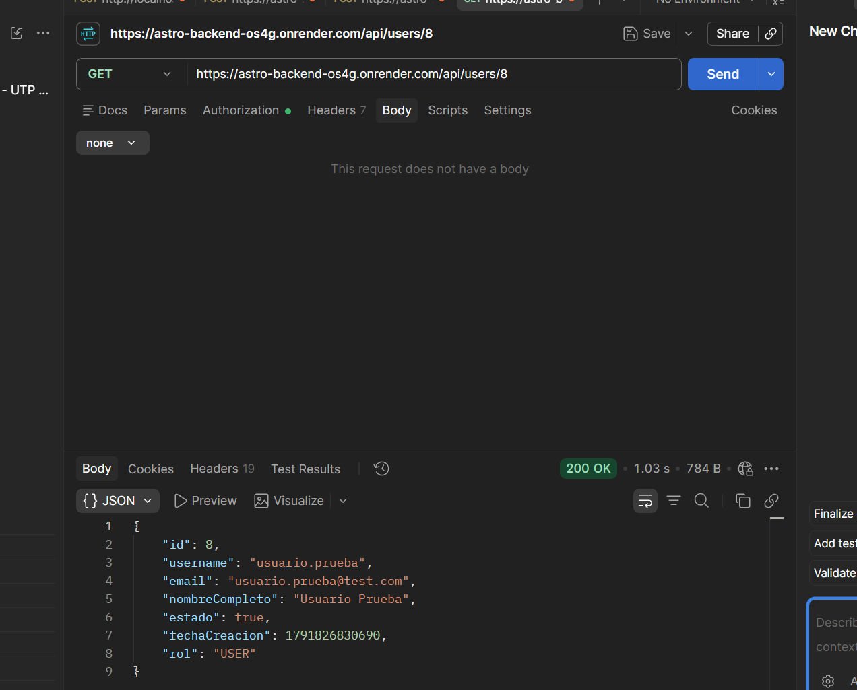
TC-Usuario07 | Editar datos de un usuario | Sesión iniciada como administrador y existe un usuario a editar. | 1. Seleccionar un usuario 2. Cambiar su nombre o correo 3. Pulsar "Guardar cambios" | Los cambios se guardan, la lista muestra los datos nuevos y la respuesta es HTTP 200. | Por Postman (PUT /api/users/8 con token de administrador). Respondió HTTP 200 y devolvió el usuario con nombreCompleto "Usuario Prueba Editado" y email "prueba.editado@test.com". Con un GET posterior a /api/users/8 se confirmó que los datos nuevos quedaron guardados. | PASÓ | Se probó por Postman porque el módulo de administradores no tiene pantalla en el frontend. El PUT sobrescribe nombreCompleto, email, estado y rol, así que hay que enviar los cuatro campos. | 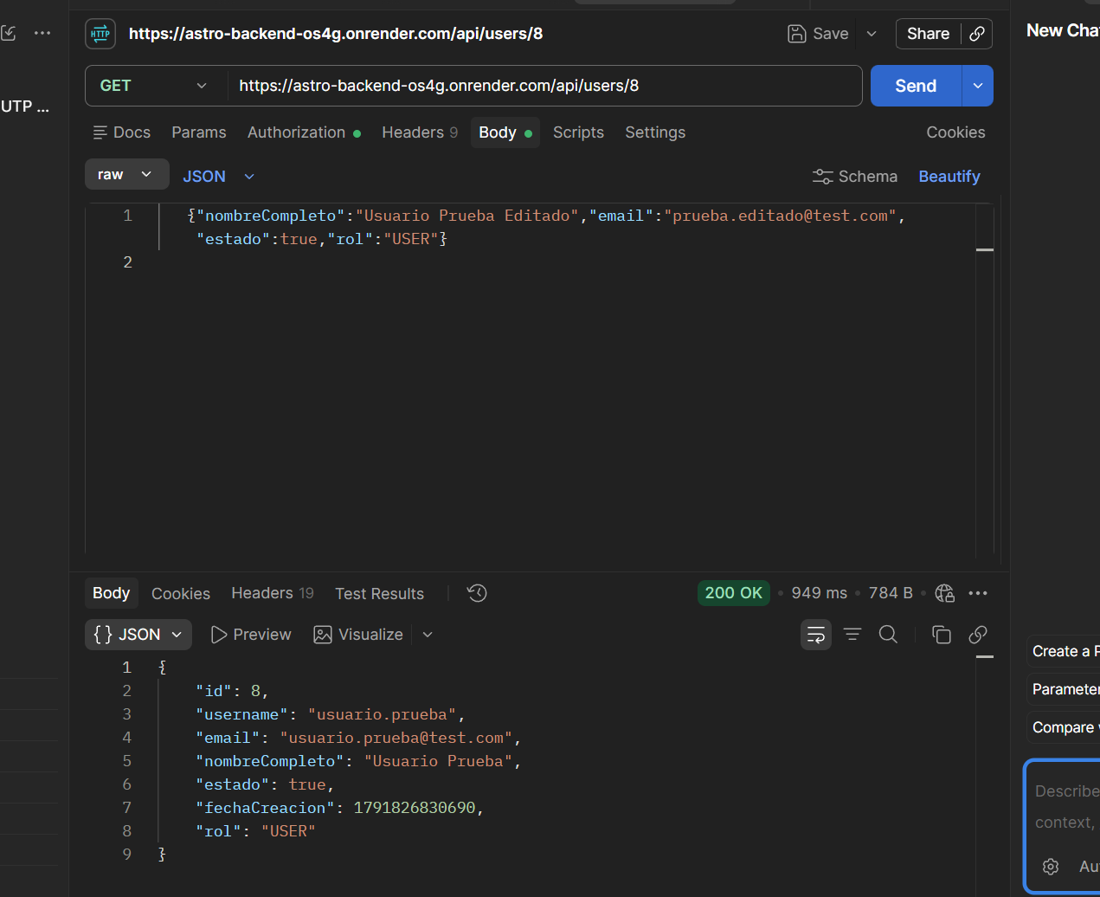 | 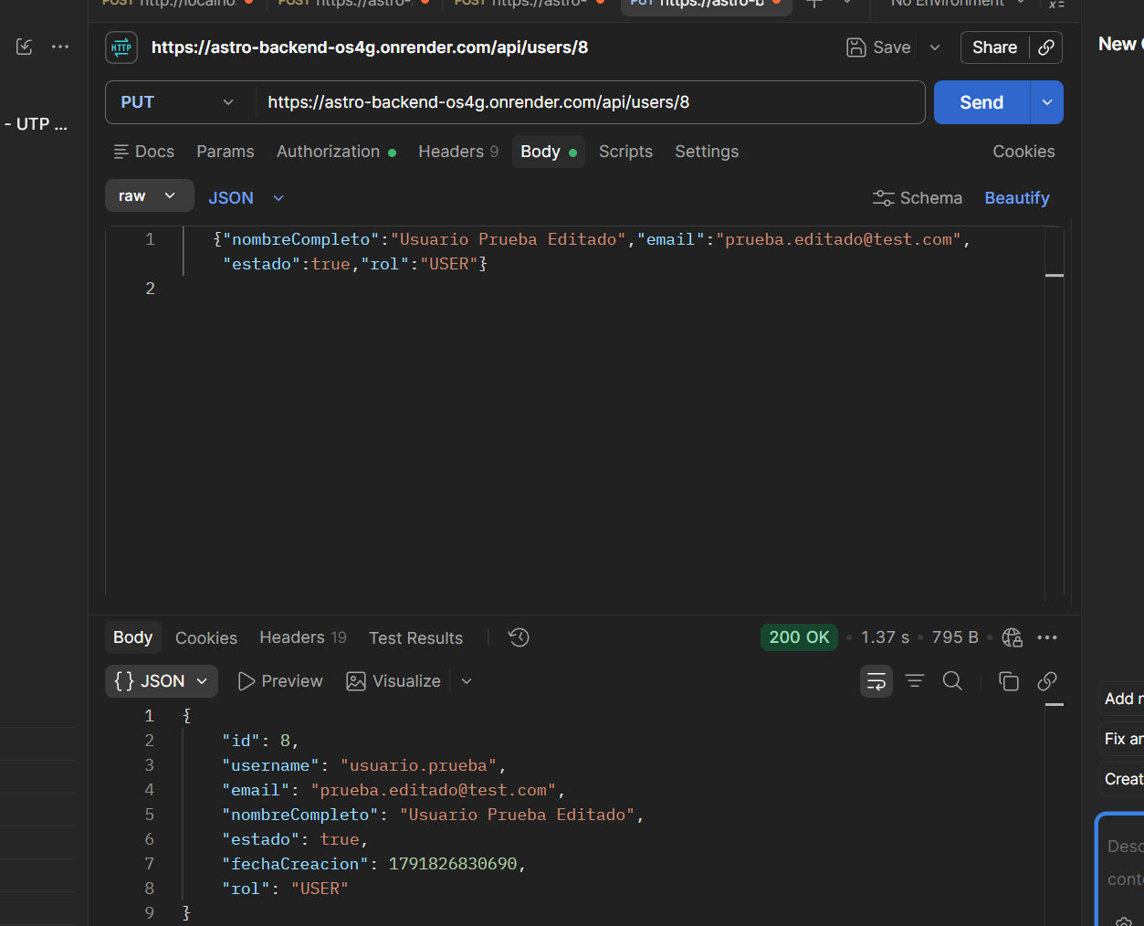 | 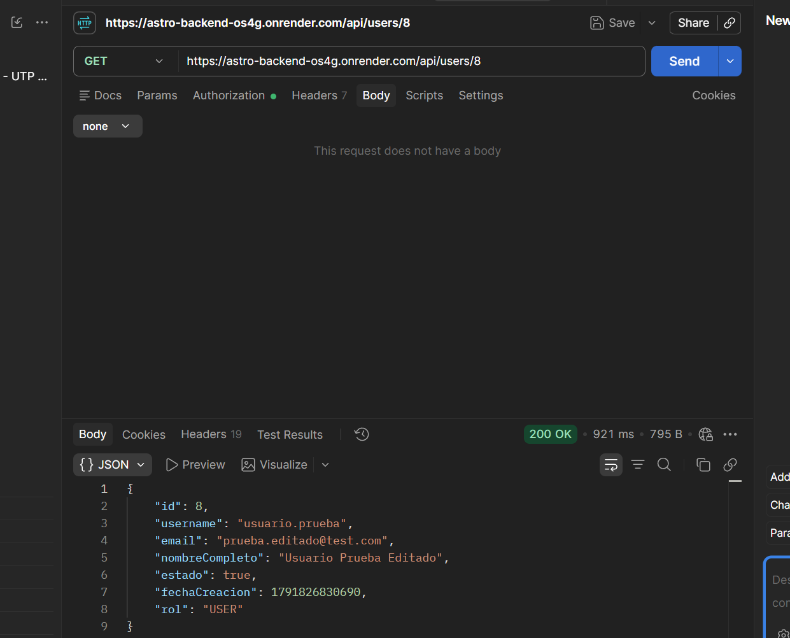
TC-Usuario08 | Cambiar el rol de un usuario | Sesión iniciada como administrador y existe un usuario sin rol de administrador. | 1. Seleccionar un usuario 2. Cambiar su rol 3. Guardar 4. Cerrar sesión e iniciar con ese usuario | El rol se actualiza y el usuario ve las opciones que corresponden a su nuevo rol. | Por Postman. PUT /api/users/8 con rol CONSULTOR respondió HTTP 200 y devolvió el usuario con rol CONSULTOR. Al iniciar sesión con ese usuario (POST /api/auth/login) la respuesta mostró role CONSULTOR y permissions ["CONSULTOR"]. | PASÓ | El rol se actualiza y el login ya entrega el nuevo rol. Se probó por Postman porque el módulo de administradores no tiene pantalla en el frontend. Al entrar a la web con el usuario ya con rol CONSULTOR, el menú muestra Panel de Control, Usuarios, Grupos y Consultas, sin la opción Auditoría que sí aparece con el administrador. | 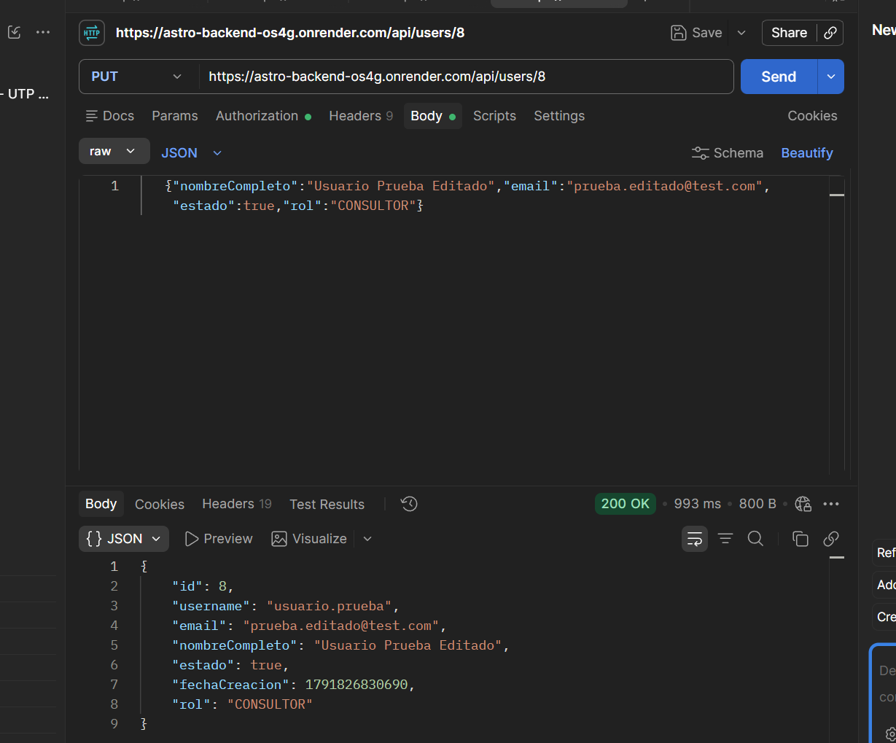 | 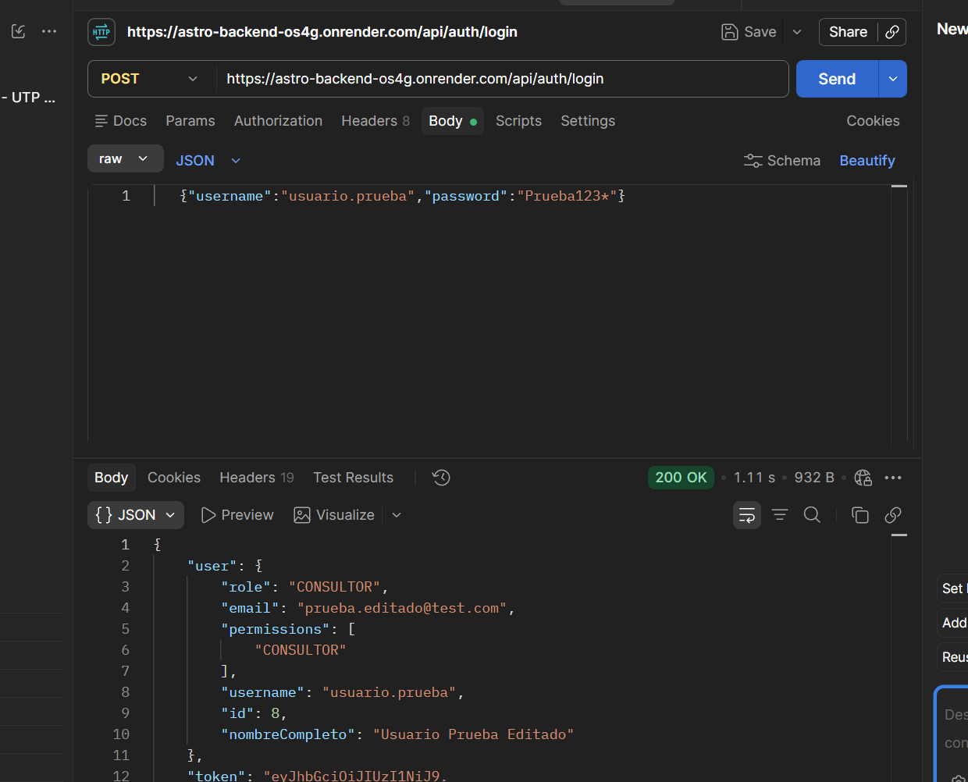 | 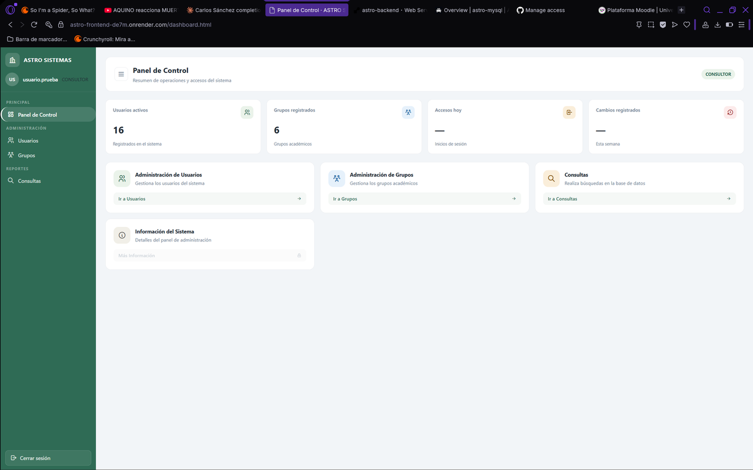
TC-Usuario09 | Eliminar un usuario existente | Sesión iniciada como administrador y existe un usuario de prueba. | 1. Seleccionar el usuario de prueba 2. Pulsar "Eliminar" 3. Confirmar la acción | El usuario desaparece de la lista y ya no puede iniciar sesión. | Por Postman (DELETE /api/users/{id} con token de administrador). Con el usuario id 9, que nunca inició sesión, respondió HTTP 200 y el usuario desapareció de la lista. Con el usuario id 10, que ya había iniciado sesión, respondió HTTP 400 con el error de base de datos "Cannot delete or update a parent row: a foreign key constraint fails (auditoria_login, FOREIGN KEY Id_admin REFERENCES usuarios id)" y el usuario no se eliminó. | FALLÓ | Un usuario que ya inició sesión no se puede eliminar porque la tabla auditoria_login tiene una llave foránea hacia usuarios. Además el backend devuelve el mensaje SQL completo al cliente, lo que expone detalles internos de la base de datos. Se recomienda manejar la excepción con un mensaje claro, o desactivar al usuario (estado = false) en lugar de borrarlo. Solo se pueden eliminar usuarios sin historial de acceso. | 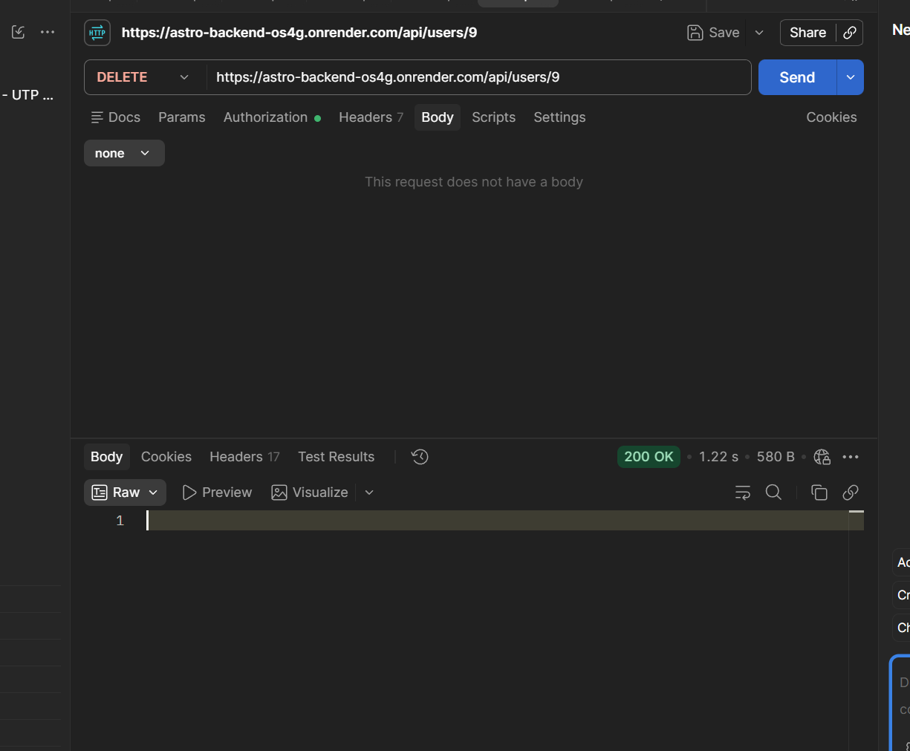 | 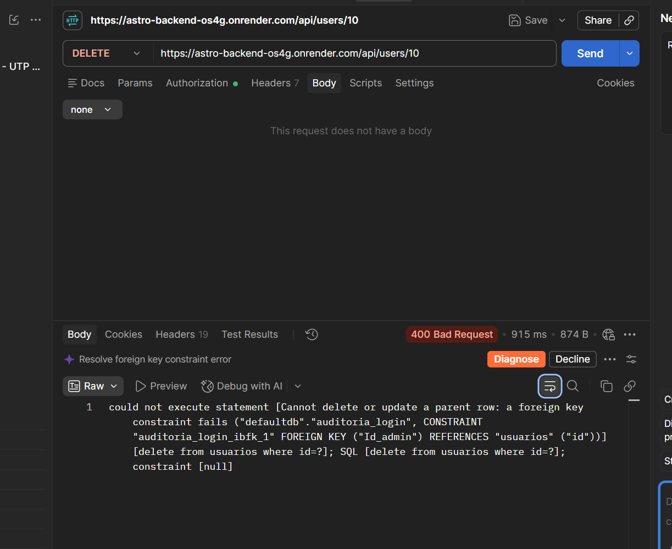 | 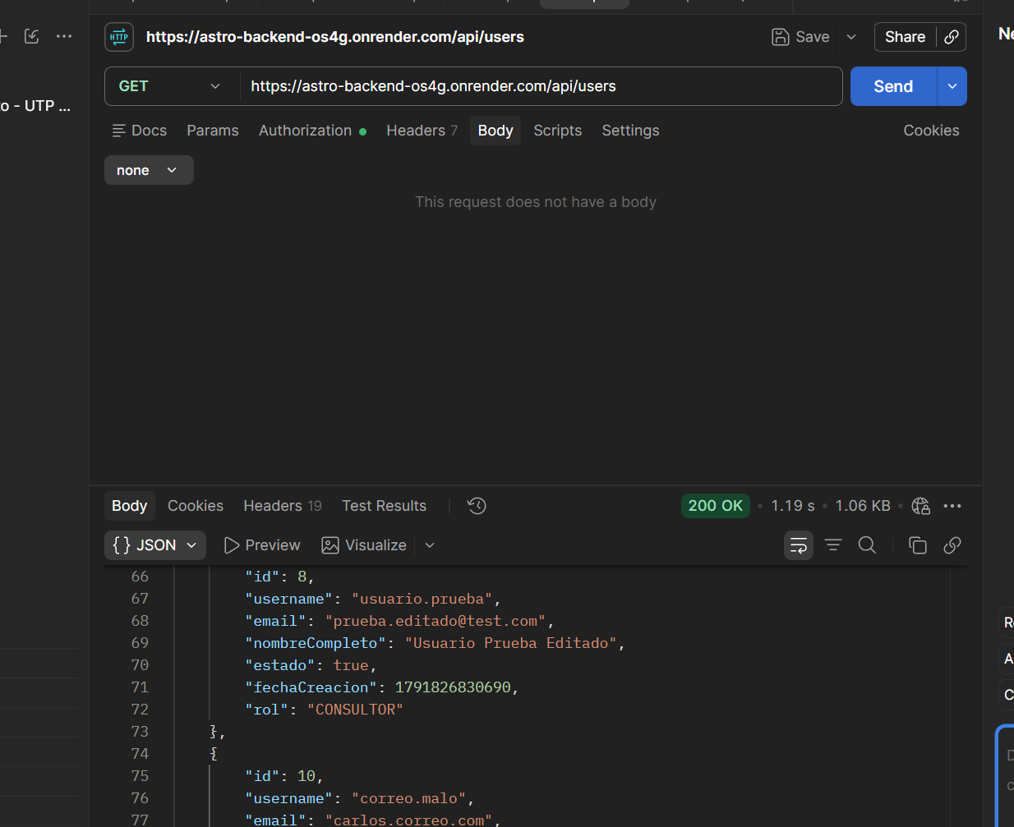
TC-Usuario10 | Eliminar un usuario que no existe | Sesión iniciada como administrador. | 1. En Postman, enviar DELETE con un id de usuario que no existe (ejemplo: 99999) 2. Revisar la respuesta | El sistema responde que el usuario no fue encontrado (HTTP 404) y no se cae. | Por Postman (DELETE /api/users/99999 con token de administrador). El sistema respondió HTTP 200 OK con cuerpo vacío, como si la eliminación hubiera sido exitosa, aunque el usuario 99999 no existe. | FALLÓ | El backend no verifica si el usuario existe antes de eliminarlo (deleteById) y responde 200 en lugar de 404 Not Found. Se recomienda consultar si el id existe y devolver 404 cuando no se encuentre. | 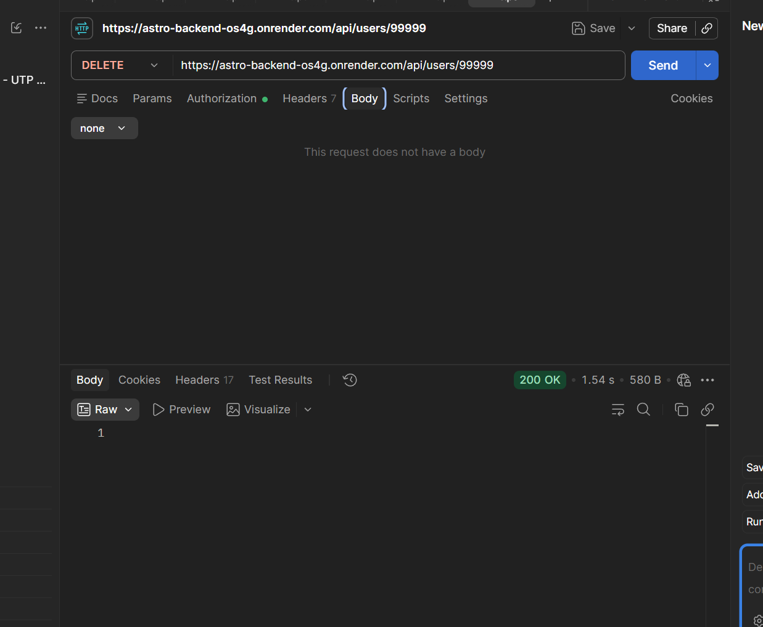
TC-Usuario11 | Usuario sin rol de administrador intenta crear un usuario | Sesión iniciada con un usuario que no es administrador. | 1. Copiar el token del usuario sin rol de administrador 2. En Postman, enviar la petición para crear un usuario con ese token | El sistema rechaza la petición con HTTP 403 y no se crea el usuario. | Por Postman (POST /api/users con el token de usuario.prueba, rol CONSULTOR, sin permisos de administrador). El sistema respondió HTTP 403 Forbidden con cuerpo vacío y no creó el usuario "sin.permiso". | PASÓ | Solo el rol ADMIN puede crear usuarios en /api/users. La restricción por rol funciona. | 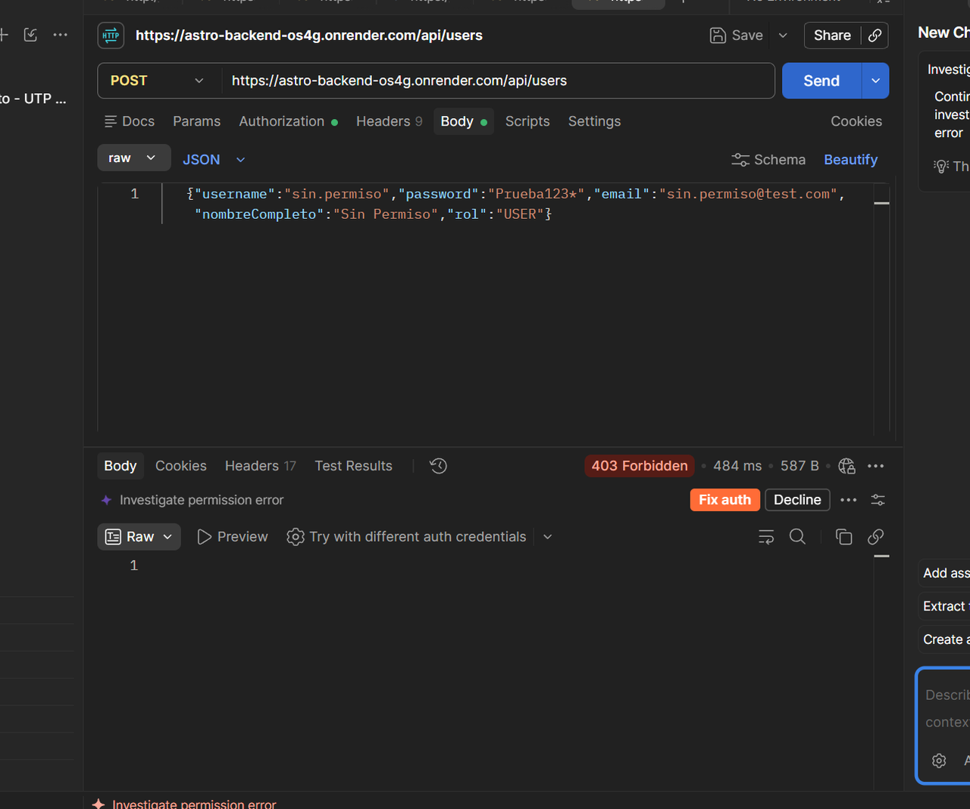
TC-Usuario12 | La clave se guarda cifrada | Se creó un usuario de prueba. | 1. Crear un usuario con una clave conocida 2. Abrir la tabla de usuarios en MySQL 3. Revisar el campo de la clave | La clave aparece cifrada (hash) y no en texto normal. | En MySQL (tabla usuarios) el registro de usuario.prueba (id 8) tiene en la columna password el valor "$2a$10$yhckHKjDssldMly6W89leZePB4u7Doa2f...", un hash BCrypt. La clave original (Prueba123*) no aparece en texto normal. | PASÓ | La clave se cifra con BCrypt (BCryptPasswordEncoder) antes de guardarse en la base de datos. Consulta hecha en MySQL Workbench sobre la base en Aiven. | 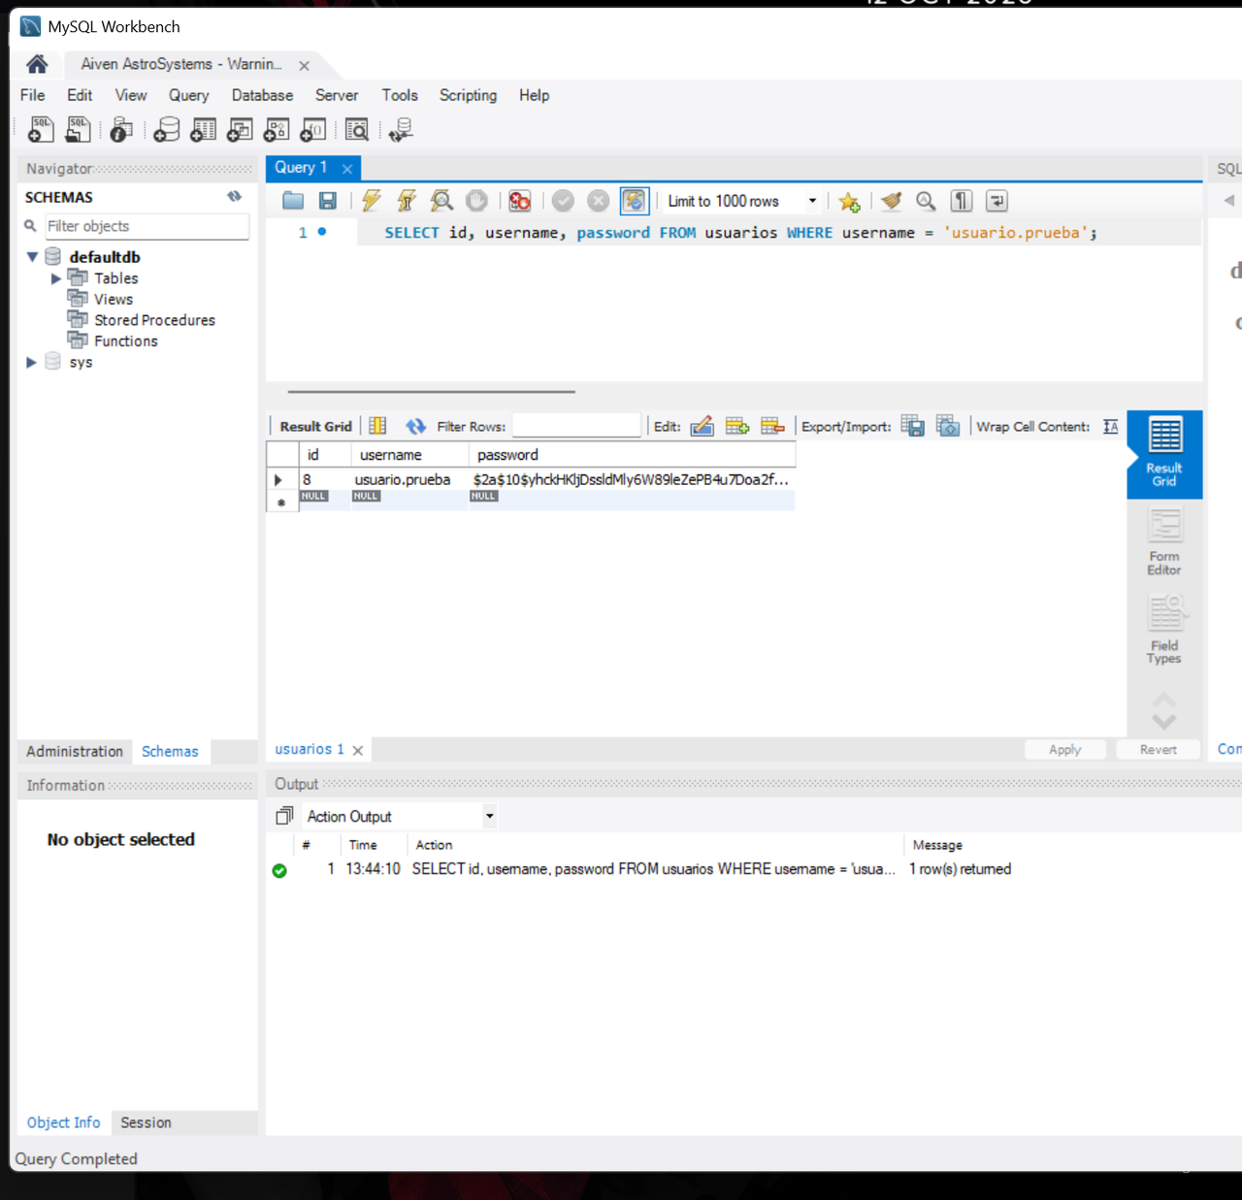

Leyenda: las celdas en amarillo se llenan después de ejecutar cada prueba (Resultado real, Estado, Observaciones y pegar la captura en la columna Captura). Los pasos están pensados para hacerse en el navegador o en Postman.

Puertas
CASOS DE PRUEBA DINÁMICAS - ASTROSYSTEMS
Proyecto: | AstroSystems - Sistema de control de acceso |  | Total de casos: | 12
Módulo: | Control de Acceso a Puertas |  | PASÓ: | 8
Integrante: | Jesús Pérez |  | FALLÓ: | 4
Versión probada: | v1.0 |  | Pendientes: | 0

ID | Funcionalidad | Precondición | Pasos | Resultado esperado | Resultado real | Estado (PASÓ/FALLÓ) | Observaciones | Captura
TC-Puerta01 | Registrar una puerta nueva | Sesión iniciada como administrador. | 1. Ir al módulo de puertas 2. Llenar los datos de la puerta (nombre y ubicación) 3. Pulsar "Guardar" | La puerta se guarda, aparece en la lista y la respuesta es HTTP 201. | Por Postman (POST /api/admin/puertas con token de administrador, body {"nombrePuerta":"Puerta Prueba","area":{"idArea":5}}). El sistema respondió HTTP 200 OK y creó la puerta con idPuerta 24 en el área 5. Aparece en la lista de puertas con los datos correctos. | FALLÓ | La puerta se crea correctamente, pero el código HTTP no coincide con el esperado (200 en vez de 201 Created). El frontend no tiene formulario para crear puertas, por eso se probó por Postman. La respuesta devuelve nombreArea en null.
TC-Puerta02 | Registrar puerta con campos vacíos | Sesión iniciada como administrador. | 1. Ir al módulo de puertas 2. Dejar el nombre vacío 3. Pulsar "Guardar" | El sistema muestra mensaje de campo obligatorio y no guarda la puerta. | Por Postman (POST /api/admin/puertas con token de administrador, body {"nombrePuerta":"","area":{"idArea":5}}). El sistema respondió HTTP 200 OK y creó la puerta con idPuerta 27 y el nombre vacío. No mostró ningún mensaje de campo obligatorio. | FALLÓ | El backend no valida que el nombre de la puerta sea obligatorio: acepta una cadena vacía y la guarda. Se recomienda agregar @NotBlank en el campo nombrePuerta del modelo Puerta y @Valid en el controller para devolver HTTP 400. El frontend no tiene formulario de puertas, por eso se probó por Postman.
TC-Puerta03 | Listar las puertas registradas | Sesión iniciada y existen varias puertas. | 1. Entrar al módulo de puertas 2. Revisar la lista | Se muestran todas las puertas registradas con sus datos correctos. | Por Postman (GET /api/admin/puertas con token de administrador). Respondió HTTP 200 y devolvió la lista de todas las puertas registradas, cada una con idPuerta, nombrePuerta y area (idArea y nombreArea). Aparecen las 11 puertas originales (ids 12 a 22), con sus áreas correctas, y las puertas de prueba creadas en los casos anteriores. | PASÓ | Los datos coinciden con lo guardado en la base de datos (nombres y áreas de las puertas 12 a 22). La lista incluye también las puertas de prueba creadas durante las pruebas, que se eliminaron al terminar. Se probó por Postman porque el módulo de administración no tiene pantalla de puertas en el frontend; la pestaña Puertas de “Consultas” solo las muestra. | 
TC-Puerta04 | Editar una puerta | Existe una puerta registrada y sesión de administrador. | 1. Seleccionar una puerta 2. Cambiar su nombre o ubicación 3. Guardar cambios | Los cambios se guardan y la lista muestra los datos nuevos. | Por Postman (PUT /api/admin/puertas/24 con token de administrador, body {"nombrePuerta":"Puerta Editada","area":{"idArea":6}}). Respondió HTTP 200 y devolvió la puerta con nombrePuerta “Puerta Editada” y área 6. Al consultar la lista (GET /api/admin/puertas) la puerta 24 aparece con los datos nuevos. | PASÓ | Los cambios se guardan y se reflejan en la lista. En la respuesta del PUT, nombreArea viene en null porque el sistema devuelve el área tal como se envió en el body; en el GET ya aparece “Bloque B - Laboratorios”. Se probó por Postman porque el frontend no tiene formulario para editar puertas. | 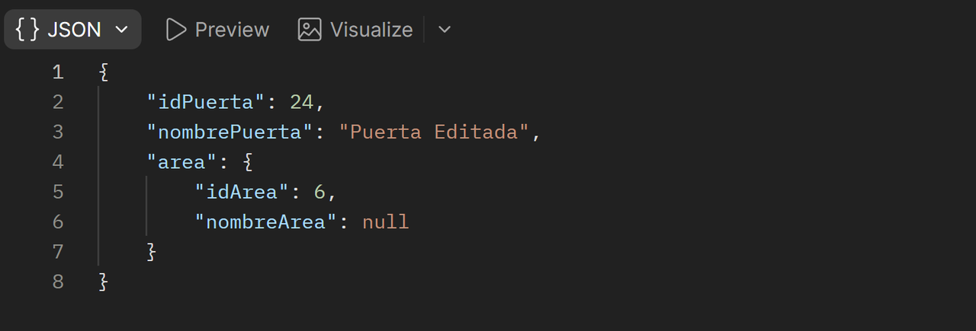
TC-Puerta05 | Eliminar una puerta | Existe una puerta de prueba y sesión de administrador. | 1. Seleccionar la puerta de prueba 2. Pulsar "Eliminar" 3. Confirmar | La puerta desaparece de la lista. | Por Postman (DELETE /api/admin/puertas/24 con token de administrador). Respondió HTTP 200 OK con el cuerpo vacío. Al consultar GET /api/admin/puertas la puerta 24 ya no aparece en la lista. | PASÓ | La puerta de prueba (sin permisos asignados) se elimina correctamente. Se probó por Postman porque el frontend no tiene opción para eliminar puertas. Captura: 1) el DELETE con el 200; 2) el GET sin la puerta 24. | 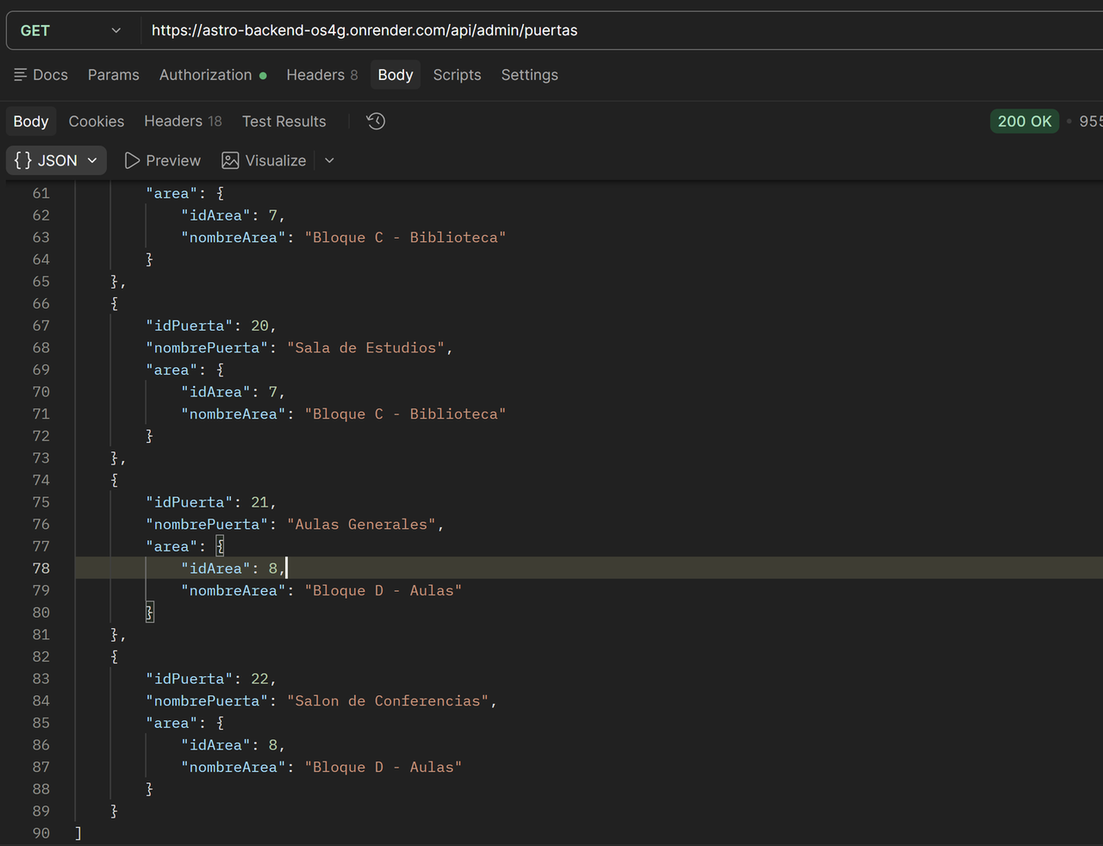
TC-Puerta06 | Dar permiso de acceso a un usuario | Existe un usuario y una puerta registrados, sesión de administrador. | 1. Seleccionar el usuario 2. Asignarle permiso para una puerta 3. Guardar | El permiso se guarda y queda asociado al usuario y a la puerta. | Por Postman (POST /api/admin/acceso-grupo con token de administrador, body {"Id_grupo":17,"Id_puerta":24}). Respondió HTTP 200 y devolvió el registro idAccesoGrupo 72 asociando el grupo G-401 (Derecho) con la puerta 24 (Puerta Editada). Al consultar GET /api/admin/acceso-grupo?id_grupo=17 el permiso aparece guardado. | PASÓ | El permiso se guarda y queda asociado al grupo y a la puerta. En este sistema los permisos se asignan por grupo, no por usuario individual: el usuario recibe el acceso por el grupo al que pertenece. El sistema permitió asignar la puerta a un grupo con estatus “Inactivo” (G-401), sin ninguna advertencia. Se probó por Postman. Captura: 1) el POST con la respuesta; 2) el GET del grupo 17 con la puerta 24. | 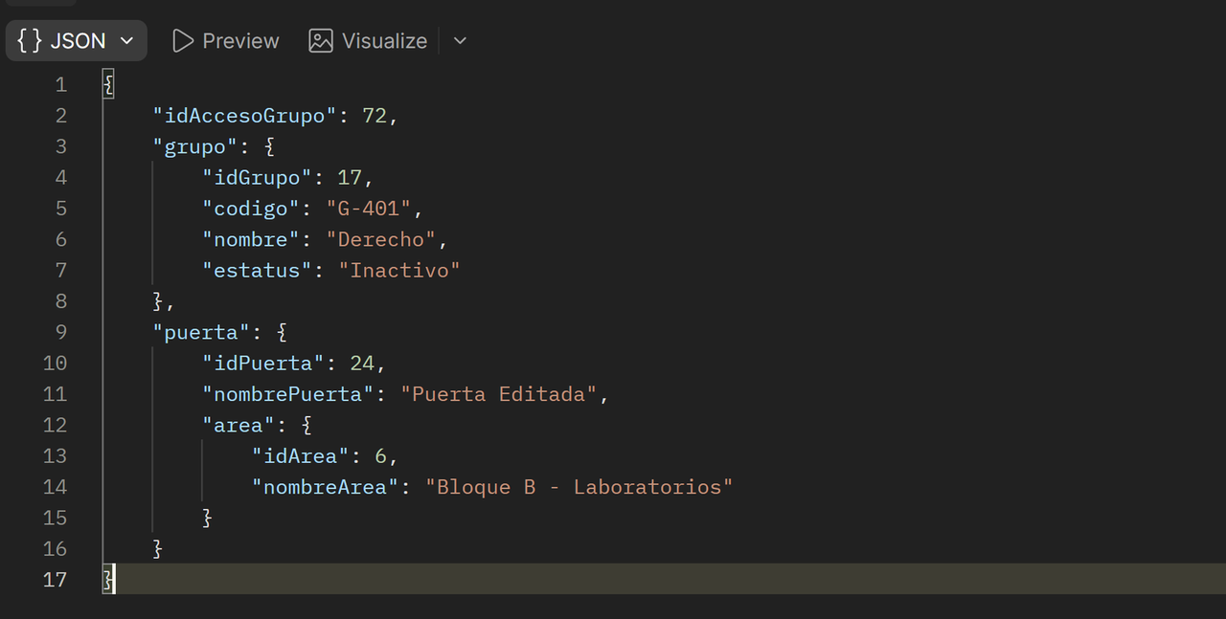
TC-Puerta07 | Acceso permitido a usuario autorizado | El usuario tiene permiso para la puerta. | 1. Simular el intento de acceso del usuario a esa puerta (desde la pantalla o Postman) 2. Revisar la respuesta | El sistema responde acceso permitido. | Por Postman. GET /api/admin/acceso-grupo?id_grupo=17 devolvió el permiso idAccesoGrupo 72 (grupo G-401 con la puerta 24). POST /api/admin/acceso con {"Id_grupo":17,"Id_puerta":24} respondió [Status] [con/sin body]. El sistema no devuelve ninguna respuesta de “acceso permitido”. | FALLÓ | No existe una función de intento de acceso que confirme el acceso permitido; solo se pudo verificar que el permiso está registrado en la tabla de permisos por grupo. | 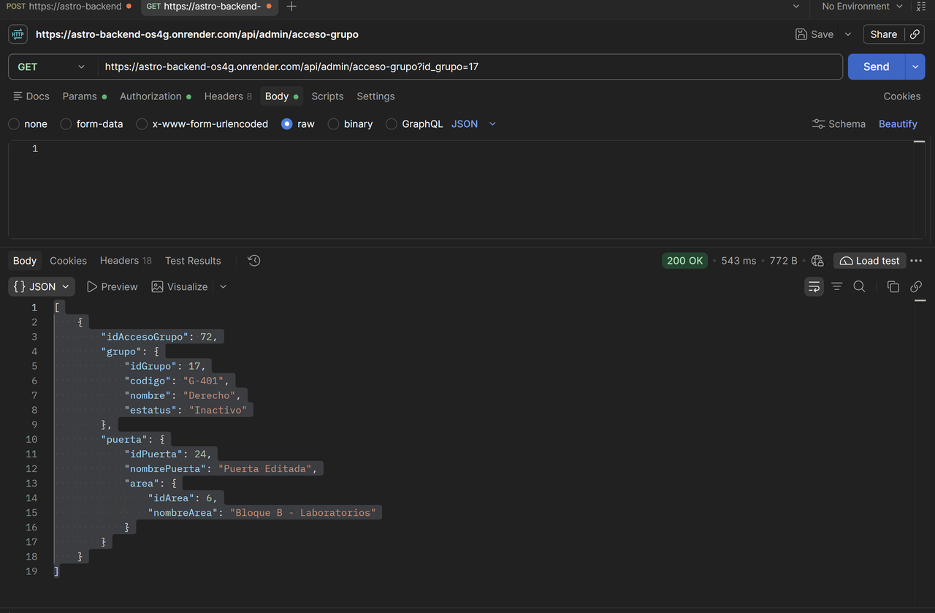
TC-Puerta08 | Acceso denegado a usuario sin permiso | El usuario existe pero no tiene permiso para esa puerta. | 1. Simular el intento de acceso del usuario a esa puerta 2. Revisar la respuesta | El sistema responde acceso denegado y no permite abrir la puerta. | Por Postman. GET /api/admin/acceso-grupo?id_grupo=18 confirma que el grupo G-501 (Medicina) no tiene asignada la puerta 24. POST /api/admin/acceso con {"Id_grupo":18,"Id_puerta":24} respondió HTTP 403 Forbidden. El sistema no responde “acceso denegado”. | FALLÓ | La ruta /api/admin/acceso no existe: el sistema no tiene una función que reciba un intento de acceso y responda permitido o denegado, solo gestiona los permisos por grupo (/api/admin/acceso-grupo). El 403 es una respuesta genérica de seguridad, no un mensaje de acceso denegado. | 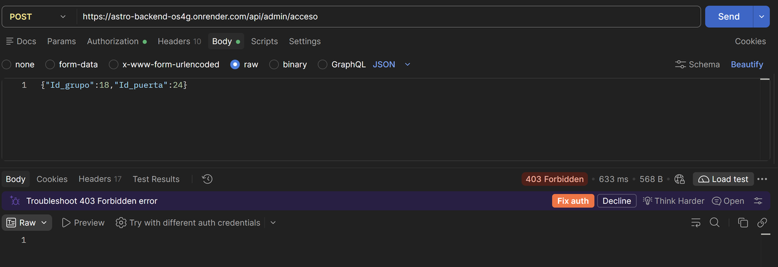
TC-Puerta09 | Acceso a una puerta que no existe | Sesión iniciada correctamente. | 1. En Postman, enviar un intento de acceso con un id de puerta que no existe (ejemplo: 99999) 2. Revisar la respuesta | El sistema responde que la puerta no fue encontrada (HTTP 404) sin caerse. | Por Postman (GET /api/admin/puertas/99999 con token de administrador). El sistema respondió HTTP 404 Not Found con el cuerpo vacío y no se cayó. | PASÓ | El sistema maneja correctamente el id de una puerta inexistente. Como no existe un endpoint de intento de acceso, se probó la consulta de una puerta con un id que no existe. El 404 llega sin mensaje explicativo en el cuerpo. Captura: el GET con el 404. | 
TC-Puerta10 | Quitar el permiso a un usuario | El usuario tiene permiso para una puerta. | 1. Seleccionar el usuario 2. Quitarle el permiso de la puerta 3. Guardar 4. Intentar acceder otra vez con ese usuario | El permiso se elimina y el nuevo intento de acceso es denegado. | Por Postman. DELETE /api/admin/acceso-grupo?id_grupo=17&id_puerta=24 con token de administrador respondió HTTP 200 OK con el cuerpo vacío. Al consultar GET /api/admin/acceso-grupo?id_grupo=17 la lista volvió vacía ([]): el permiso del grupo G-401 con la puerta 24 ya no existe. | PASÓ | El permiso se elimina correctamente. Como el sistema no tiene un endpoint de intento de acceso, no se pudo comprobar que el acceso sea denegado después; se verificó que el permiso ya no existe en la consulta del grupo. La acción queda registrada en la auditoría (tabla de ediciones) con el id del administrador. | 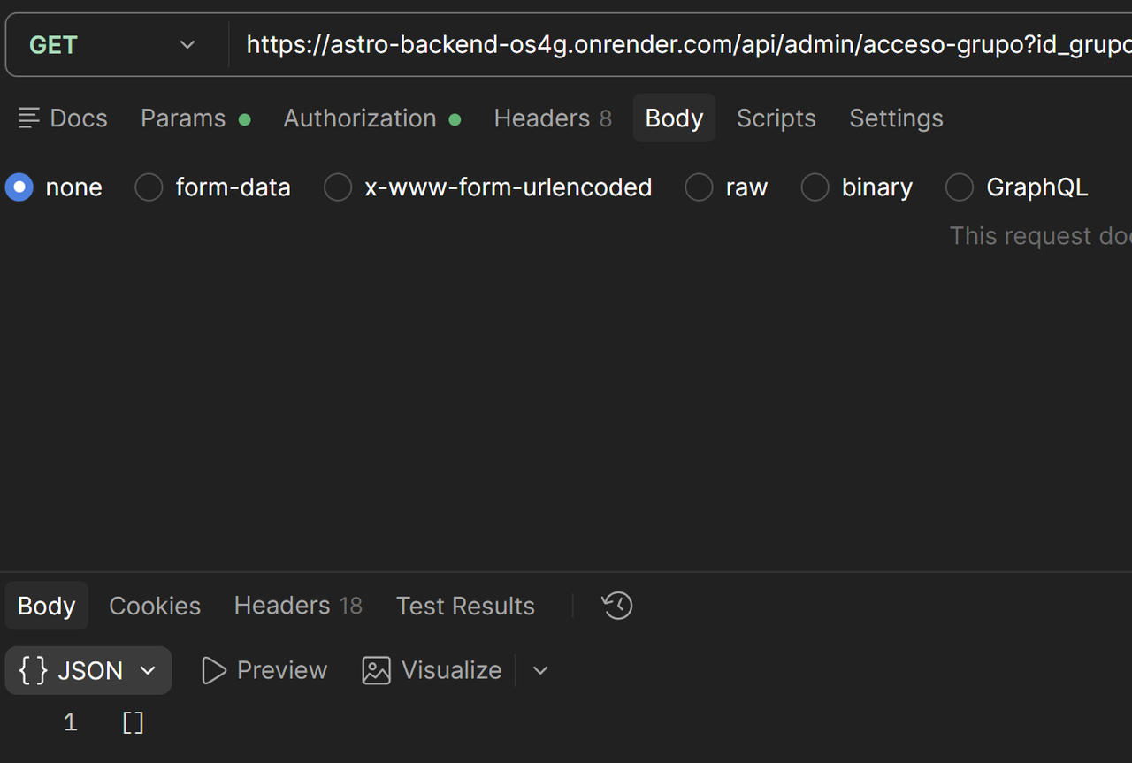
TC-Puerta11 | Usuario sin rol de administrador intenta crear una puerta | Sesión iniciada con un usuario que no es administrador. | 1. Copiar el token del usuario sin rol de administrador 2. En Postman, enviar la petición para crear una puerta con ese token | El sistema rechaza la petición con HTTP 403 y no se crea la puerta. | Por Postman (POST /api/admin/puertas con el token del usuario consultor1, rol CONSULTOR, sin permisos de administrador). El sistema respondió HTTP 403 Forbidden y no se creó la puerta. | PASÓ | Solo el rol ADMIN puede crear puertas en /api/admin/puertas. La restricción por rol funciona. El rol CONSULTOR sí puede listarlas. Captura: el POST con el token de consultor1 y el 403. | 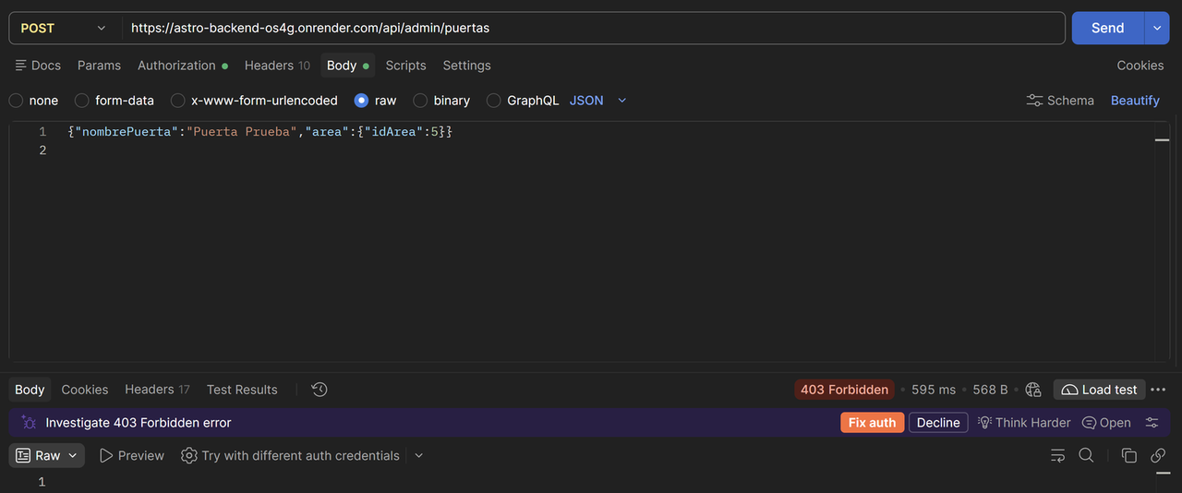
TC-Puerta12 | Intento de acceso sin sesión iniciada | No haber iniciado sesión. | 1. En Postman, enviar un intento de acceso sin el header Authorization 2. Revisar la respuesta | El sistema rechaza la petición con HTTP 401 o 403. | Por Postman (GET /api/admin/puertas sin el header Authorization). El sistema respondió HTTP 403 Forbidden y no devolvió datos. | PASÓ | El sistema rechaza la petición sin sesión. Responde 403 en lugar de 401 Unauthorized, lo cual es válido según el resultado esperado (401 o 403). Como no existe un endpoint de intento de acceso, se probó con la consulta de puertas sin token. Captura: el GET sin token con el 403. | 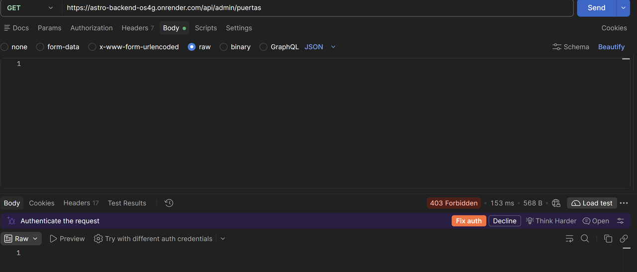

Leyenda: las celdas en amarillo se llenan después de ejecutar cada prueba (Resultado real, Estado, Observaciones y pegar la captura en la columna Captura). Los pasos están pensados para hacerse en el navegador o en Postman.

